第一次
 | Keuwl | Accelerometer | Data | File |  | 2016-12-02 | 09-27-59
Number | Time(s) | X(g) | Y(g) | Z(g) | R(g) | Theta(deg) | Phi(deg)
1 | 25.507002 | 0.119099945 | 0.9596331 | 0.01952458 | 0.9671927 | 88.8433 | 82.9252
2 | 25.514002 | 0.127886 | 0.9752528 | 0.031239327 | 0.98409796 | 88.18089 | 82.529366
3 | 25.539001 | 0.123004854 | 0.98403883 | 0.01952458 | 0.99188906 | 88.8721 | 82.874985
4 | 25.577002 | 0.11519502 | 0.967443 | 0.006833603 | 0.97430104 | 89.59813 | 83.20967
5 | 25.577002 | 0.10933765 | 0.9410847 | 0.0156196635 | 0.9475437 | 89.05547 | 83.37294
6 | 25.606 | 0.11226633 | 0.9469421 | 0.0302631 | 0.95405394 | 88.18224 | 83.23876
7 | 25.614 | 0.10836142 | 0.9488945 | 0.01952458 | 0.9552613 | 88.82885 | 83.48518
8 | 25.640001 | 0.114218794 | 0.967443 | 0.012690976 | 0.9742448 | 89.25362 | 83.266685
9 | 25.685001 | 0.12886222 | 0.967443 | 0.029286869 | 0.9764267 | 88.28122 | 82.41293
10 | 25.685001 | 0.13374338 | 0.96451426 | 0.036120474 | 0.9744125 | 87.87562 | 82.105484
11 | 25.699001 | 0.123004854 | 0.9615856 | 0.025381953 | 0.96975327 | 88.50019 | 82.71038
12 | 25.715002 | 0.1181237 | 0.9606094 | 0.031239327 | 0.96834886 | 88.15129 | 82.98968
13 | 25.735 | 0.107385196 | 0.96451426 | 0.026358182 | 0.9708317 | 88.44422 | 83.64708
14 | 25.754002 | 0.111290105 | 0.95572823 | 0.053692598 | 0.96368295 | 86.80605 | 83.358086
15 | 25.779001 | 0.114218794 | 0.9498709 | 0.04002539 | 0.95755035 | 87.604355 | 83.143295
16 | 25.795002 | 0.11226633 | 0.95279956 | 0.045882765 | 0.96048737 | 87.261925 | 83.279945
17 | 25.815 | 0.10933765 | 0.9498709 | 0.041977845 | 0.95706403 | 87.48614 | 83.4337
18 | 25.835001 | 0.11226633 | 0.95279956 | 0.04783522 | 0.9605826 | 87.1456 | 83.279945
19 | 25.857 | 0.117147475 | 0.97037166 | 0.035144243 | 0.978049 | 87.94075 | 83.11632
20 | 25.875002 | 0.10640897 | 0.9576807 | 0.0302631 | 0.96404934 | 88.201096 | 83.659805
21 | 25.895 | 0.10933765 | 0.9449896 | 0.04002539 | 0.95213556 | 87.59072 | 83.400085
22 | 25.914001 | 0.10348027 | 0.9459658 | 0.03807293 | 0.9523702 | 87.70888 | 83.75717
23 | 25.939001 | 0.093717985 | 0.9410847 | 0.041977845 | 0.9466708 | 87.45852 | 84.31294
24 | 25.955002 | 0.0976229 | 0.9488945 | 0.045882765 | 0.9550059 | 87.24619 | 84.12604
25 | 25.975 | 0.10933765 | 0.9586569 | 0.045882765 | 0.96596223 | 87.27745 | 83.49336
26 | 25.994001 | 0.114218794 | 0.97134787 | 0.033191785 | 0.97860324 | 88.0563 | 83.2935
27 | 26.019001 | 0.11617125 | 0.9791577 | 0.032215554 | 0.9865512 | 88.12869 | 83.233826
28 | 26.037 | 0.12007617 | 0.98794377 | 0.0302631 | 0.9956742 | 88.25825 | 83.070175
29 | 26.073002 | 0.114218794 | 0.976229 | 0.024405725 | 0.983191 | 88.5776 | 83.32674
30 | 26.085001 | 0.107385196 | 0.9586569 | 0.021477038 | 0.9648917 | 88.72458 | 83.60858
31 | 26.105001 | 0.107385196 | 0.9508471 | 0.022453265 | 0.9571551 | 88.655815 | 83.556526
32 | 26.128002 | 0.111290105 | 0.9469421 | 0.026358182 | 0.9538236 | 88.41647 | 83.29702
33 | 26.145 | 0.10055158 | 0.95279956 | 0.017572122 | 0.9582517 | 88.94927 | 83.975716
34 | 26.165 | 0.11031388 | 0.967443 | 0.013667206 | 0.97380793 | 89.19584 | 83.49487
35 | 26.191002 | 0.11324256 | 0.9772052 | 0.013667206 | 0.98383975 | 89.20404 | 83.38982
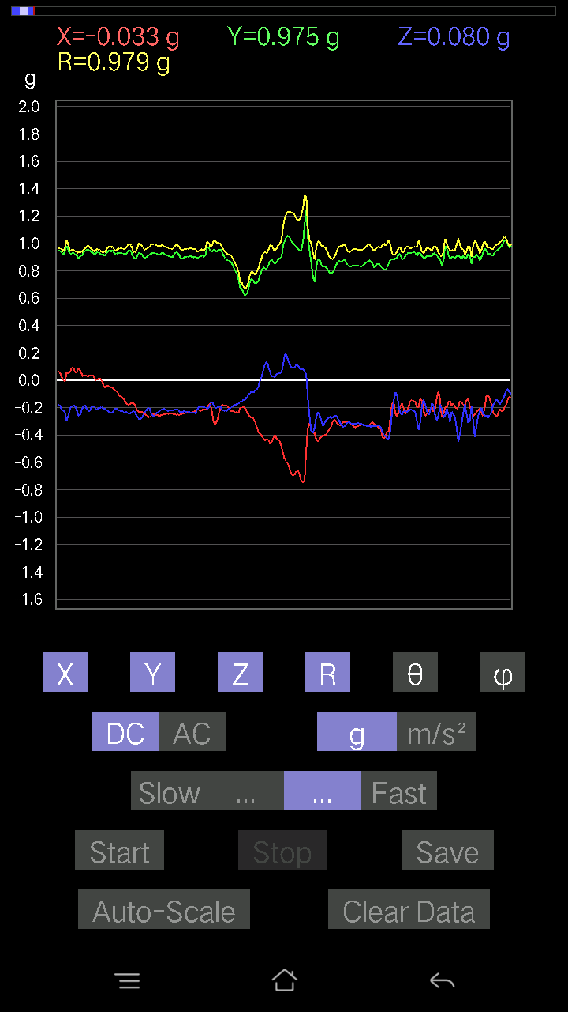
36 | 26.217001 | 0.117147475 | 0.97427654 | 0.00976229 | 0.98134273 | 89.430016 | 83.14365
37 | 26.245 | 0.10348027 | 0.9518233 | 0.010738519 | 0.95749205 | 89.3574 | 83.79529
38 | 26.255001 | 0.11031388 | 0.95670444 | 0.023429496 | 0.9633283 | 88.606346 | 83.42249
39 | 26.274002 | 0.114218794 | 0.98208636 | -0.022453265 | 0.9889609 | 91.30095 | 83.36618
40 | 26.301 | 0.11519502 | 0.96353805 | 0.055645052 | 0.97199374 | 86.71812 | 83.18241
41 | 26.315 | 0.12690976 | 0.95279956 | 0.027334413 | 0.9616029 | 88.37109 | 82.41305
42 | 26.334002 | 0.093717985 | 0.95475197 | 0.04490653 | 0.96039104 | 87.319954 | 84.39384
43 | 26.358002 | 0.10640897 | 0.9459658 | 0.05662128 | 0.95361423 | 86.59604 | 83.58194
44 | 26.375002 | 0.07614586 | 0.9391323 | -0.008786061 | 0.9422552 | 90.53426 | 85.36454
45 | 26.395 | 0.07614586 | 0.9469421 | 0.02831064 | 0.95042044 | 88.29305 | 85.4026
46 | 26.414001 | 0.10152781 | 0.97330034 | 0.04881145 | 0.97979796 | 87.14446 | 84.044846
47 | 26.444002 | 0.10055158 | 0.97427654 | 0.026358182 | 0.9798062 | 88.45847 | 84.10757
48 | 26.455002 | 0.13179092 | 0.9752528 | 0.033191785 | 0.9846769 | 88.06829 | 82.30395
49 | 26.474 | 0.1210524 | 0.9664667 | 0.03807293 | 0.9747621 | 87.761536 | 82.86074
50 | 26.504002 | 0.127886 | 0.9850151 | 0.029286869 | 0.9937139 | 88.31113 | 82.602585
51 | 26.515001 | 0.107385196 | 0.967443 | 0.03807293 | 0.97412884 | 87.76008 | 83.66615
52 | 26.534 | 0.0976229 | 0.9391323 | 0.03904916 | 0.94499975 | 87.63176 | 84.065414
53 | 26.561 | 0.10933765 | 0.938156 | 0.058573738 | 0.9463204 | 86.45133 | 83.35244
54 | 26.575 | 0.114218794 | 0.9225364 | 0.012690976 | 0.9296668 | 89.21783 | 82.942154
55 | 26.605001 | 0.10152781 | 0.9303462 | 0.0156196635 | 0.93599993 | 89.04382 | 83.77201
56 | 26.625002 | 0.111290105 | 0.94206095 | 0.0605262 | 0.9505408 | 86.34919 | 83.2626
57 | 26.650002 | 0.107385196 | 0.9752528 | -0.016595893 | 0.9812875 | 90.969055 | 83.71647
58 | 26.665 | 0.107385196 | 0.99770606 | -0.006833603 | 1.0034918 | 90.390175 | 83.85678
59 | 26.685001 | 0.12495731 | 1.0143019 | 0.011714748 | 1.0220371 | 89.343254 | 82.976814
60 | 26.711 | 0.111290105 | 0.98013395 | -0.0019524579 | 0.9864339 | 90.1134 | 83.52205
61 | 26.725 | 0.10348027 | 0.9576807 | 0.0039049159 | 0.9632631 | 89.76773 | 83.83295
62 | 26.745 | 0.09176553 | 0.94206095 | -0.004881145 | 0.94653237 | 90.29547 | 84.43641
63 | 26.772001 | 0.093717985 | 0.9440134 | -0.008786061 | 0.94869465 | 90.53064 | 84.330475
64 | 26.785002 | 0.10348027 | 0.96353805 | 0.024405725 | 0.9693861 | 88.55734 | 83.87015
65 | 26.804 | 0.12593354 | 0.9859913 | 0.014643434 | 0.9941089 | 89.15599 | 82.721436
66 | 26.833002 | 0.13667206 | 0.976229 | -0.005857374 | 0.98576707 | 90.340454 | 82.03039
67 | 26.865002 | 0.12886222 | 0.9850151 | 0.02831064 | 0.9938117 | 88.3676 | 82.546745
68 | 26.875002 | 0.10543273 | 0.97134787 | 0.014643434 | 0.97716284 | 89.14135 | 83.805214
69 | 26.896002 | 0.088836834 | 0.94206095 | 0.004881145 | 0.94625294 | 89.704445 | 84.61291
70 | 26.915 | 0.0976229 | 0.9205839 | 0.016595893 | 0.9258944 | 88.97297 | 83.94672
71 | 26.934002 | 0.1044565 | 0.9303462 | 0.029286869 | 0.9366498 | 88.2082 | 83.59383
72 | 26.957 | 0.09664667 | 0.94206095 | 0.0078098318 | 0.9470377 | 89.5275 | 84.14248
73 | 26.975 | 0.088836834 | 0.9440134 | -9.76E-04 | 0.9481847 | 90.05899 | 84.623985
74 | 26.995 | 0.090789296 | 0.94303715 | 0.00976229 | 0.94744766 | 89.40963 | 84.50089
75 | 27.018002 | 0.107385196 | 0.96256185 | 0.033191785 | 0.9691019 | 88.03723 | 83.6343
76 | 27.035002 | 0.11226633 | 0.9772052 | 0.043930303 | 0.9846134 | 87.442795 | 83.4463
77 | 27.055002 | 0.11226633 | 0.9518233 | 0.021477038 | 0.95866185 | 88.716286 | 83.27312
78 | 27.081001 | 0.117147475 | 0.9196077 | -0.004881145 | 0.92705214 | 90.301674 | 82.74027
79 | 27.095001 | 0.10933765 | 0.9196077 | -0.011714748 | 0.9261589 | 90.72474 | 83.2196
80 | 27.114002 | 0.12593354 | 0.9869675 | 9.76E-04 | 0.9949699 | 89.94379 | 82.72855
81 | 27.145 | 0.13276714 | 0.9947773 | 9.76E-04 | 1.0035986 | 89.94427 | 82.39799
82 | 27.154001 | 0.123004854 | 0.97037166 | 0.01854835 | 0.97831255 | 88.913635 | 82.77569
83 | 27.177002 | 0.12593354 | 1.0435888 | -0.025381953 | 1.0514661 | 91.38323 | 83.11919
84 | 27.195002 | 0.12983845 | 1.0074683 | -0.027334413 | 1.0161681 | 91.54141 | 82.656425
85 | 27.215002 | 0.119099945 | 0.94206095 | -0.055645052 | 0.95118874 | 93.35375 | 82.79462
86 | 27.241001 | 0.123004854 | 0.9196077 | -0.05662128 | 0.9295238 | 93.492294 | 82.381454
87 | 27.255001 | 0.119099945 | 0.9108216 | -0.071264714 | 0.9213357 | 94.436226 | 82.55022
88 | 27.274002 | 0.11519502 | 0.92448884 | -0.05662128 | 0.9333571 | 93.477936 | 82.89732
89 | 27.306002 | 0.11519502 | 0.9030118 | -0.059549972 | 0.9122754 | 93.74272 | 82.73018
90 | 27.315 | 0.107385196 | 0.9059405 | -0.08297946 | 0.91604877 | 95.19721 | 83.24001
91 | 27.339 | 0.12593354 | 0.92448884 | -0.07809832 | 0.9362896 | 94.784744 | 82.242935
92 | 27.356 | 0.14350566 | 0.9586569 | -0.073217176 | 0.97209966 | 94.31953 | 81.48635
93 | 27.374 | 0.17572121 | 0.9664667 | -0.06443111 | 0.98442227 | 93.75273 | 79.69515
94 | 27.408 | 0.16888762 | 0.97427654 | -0.054668825 | 0.99031633 | 93.16453 | 80.165695
95 | 27.415 | 0.20110317 | 0.96353805 | -0.049787678 | 0.98555917 | 92.89565 | 78.21085
96 | 27.441002 | 0.19426957 | 0.95670444 | -0.062478654 | 0.9782268 | 93.661934 | 78.52152
97 | 27.474 | 0.17376876 | 0.93522733 | -0.06345488 | 0.9533479 | 93.81643 | 79.47426
98 | 27.484001 | 0.16595893 | 0.91570276 | -0.08297946 | 0.9343123 | 95.095345 | 79.72741
99 | 27.508001 | 0.16205402 | 0.9303462 | -0.090789296 | 0.9487087 | 95.49148 | 80.11897
100 | 27.525002 | 0.17084008 | 0.9205839 | -0.09274176 | 0.94088364 | 95.65676 | 79.48676
101 | 27.544 | 0.16791138 | 0.8932495 | -0.09664667 | 0.91401833 | 96.0697 | 79.35388
102 | 27.577002 | 0.12983845 | 0.9459658 | -0.08297946 | 0.95843357 | 94.96678 | 82.18471
103 | 27.585001 | 0.14545812 | 0.9772052 | -0.06443111 | 0.9900704 | 93.73129 | 81.53362
104 | 27.608002 | 0.17572121 | 0.95670444 | -0.077122085 | 0.9757608 | 94.533264 | 79.59229
105 | 27.625002 | 0.20500809 | 0.9498709 | -0.07028849 | 0.974281 | 94.13714 | 77.820816
106 | 27.644001 | 0.19622204 | 0.9576807 | -0.08005078 | 0.98084843 | 94.681335 | 78.42076
107 | 27.676 | 0.22258021 | 0.9772052 | -0.06345488 | 1.0042403 | 93.62276 | 77.168526
108 | 27.695002 | 0.22355644 | 0.9654905 | -0.073217176 | 0.9937355 | 94.22531 | 76.96308
109 | 27.714 | 0.19817449 | 0.9615856 | -0.0741934 | 0.98459363 | 94.32158 | 78.35488
110 | 27.745 | 0.16400647 | 0.9596331 | -0.077122085 | 0.976597 | 94.52937 | 80.301544
111 | 27.755001 | 0.14350566 | 0.92156017 | -0.07907455 | 0.9360127 | 94.84614 | 81.148964
112 | 27.779001 | 0.14252943 | 0.9088692 | -0.08297946 | 0.9237118 | 95.15398 | 81.08743
113 | 27.795002 | 0.1444819 | 0.90691674 | -0.084931925 | 0.92227244 | 95.283844 | 80.94821
114 | 27.814001 | 0.16107778 | 0.9010593 | -0.08005078 | 0.91883737 | 94.99805 | 79.864586
115 | 27.835001 | 0.16693515 | 0.87274873 | -0.10640897 | 0.8949193 | 96.82882 | 79.17153
116 | 27.855001 | 0.15912533 | 0.8854397 | -0.090789296 | 0.9041941 | 95.762726 | 79.811935
117 | 27.887001 | 0.1444819 | 0.9205839 | -0.073217176 | 0.9347248 | 94.49259 | 81.08042
118 | 27.895 | 0.114218794 | 0.938156 | -0.071264714 | 0.9477664 | 94.31227 | 83.0585
119 | 27.921001 | 0.1513155 | 0.9264413 | -0.08005078 | 0.94212425 | 94.87421 | 80.7238
120 | 27.935001 | 0.17279254 | 0.9371798 | -0.071264714 | 0.9556369 | 94.27669 | 79.55341
121 | 27.955002 | 0.18060236 | 0.95279956 | -0.0605262 | 0.97165203 | 93.57138 | 79.26697
122 | 27.989002 | 0.17767367 | 0.9693954 | -0.05759751 | 0.9872248 | 93.344696 | 79.61394
123 | 27.994001 | 0.19036464 | 0.9928249 | -0.031239327 | 1.0113931 | 91.770004 | 79.14582
124 | 28.023 | 0.19036464 | 1.0113733 | -0.017572122 | 1.0292829 | 90.97821 | 79.34028
125 | 28.035002 | 0.15912533 | 1.0269929 | -0.025381953 | 1.0395573 | 91.39908 | 81.19246
126 | 28.058 | 0.18548352 | 1.0328503 | -0.022453265 | 1.0496132 | 91.22576 | 79.81911
127 | 28.075 | 0.17767367 | 1.0055158 | -0.017572122 | 1.0212437 | 90.985916 | 79.979324
128 | 28.095001 | 0.1444819 | 0.97427654 | -0.058573738 | 0.9866715 | 93.403366 | 81.564705
129 | 28.122002 | 0.123004854 | 0.94206095 | -0.06833603 | 0.95251185 | 94.114105 | 82.560974
130 | 28.135002 | 0.1181237 | 0.9127741 | -0.07028849 | 0.92306566 | 94.36712 | 82.626236
131 | 28.157001 | 0.10055158 | 0.89032084 | -0.08590815 | 0.90009 | 95.476875 | 83.5564
132 | 28.174002 | 0.12007617 | 0.89032084 | -0.05759751 | 0.90022606 | 93.66836 | 82.318954
133 | 28.194002 | 0.15033926 | 0.9342511 | -0.04490653 | 0.947335 | 92.71701 | 80.85836
134 | 28.234001 | 0.1718163 | 0.98013395 | -0.049787678 | 0.99632436 | 92.86434 | 80.057144
135 | 28.234001 | 0.18353106 | 0.9938011 | -0.03904916 | 1.01136 | 92.21277 | 79.53674
136 | 28.254002 | 0.17572121 | 0.98013395 | -0.03904916 | 0.99652666 | 92.24573 | 79.83583
137 | 28.274002 | 0.16693515 | 0.9615856 | -0.04881145 | 0.97718817 | 92.86317 | 80.151375
138 | 28.307001 | 0.14057697 | 0.95377576 | -0.054668825 | 0.9656287 | 93.24552 | 81.61554
139 | 28.315 | 0.16010156 | 0.976229 | -0.051740136 | 0.99062234 | 92.99392 | 80.6864
140 | 28.343 | 0.17279254 | 0.9654905 | -0.053692598 | 0.9822994 | 93.133354 | 79.85327
141 | 28.358002 | 0.16595893 | 0.94303715 | -0.04881145 | 0.9587721 | 92.91821 | 80.01909
142 | 28.379002 | 0.17279254 | 0.9371798 | -0.054668825 | 0.9545428 | 93.28326 | 79.55341
143 | 28.394001 | 0.19329333 | 0.95377576 | -0.052716363 | 0.97459203 | 93.100685 | 78.54353
144 | 28.414001 | 0.18841219 | 0.9615856 | -0.049787678 | 0.9811345 | 92.90872 | 78.91396
145 | 28.446001 | 0.18645974 | 0.9586569 | -0.055645052 | 0.97820586 | 93.26102 | 78.99334
146 | 28.455002 | 0.16010156 | 0.95670444 | -0.06443111 | 0.9721457 | 93.80019 | 80.499756
147 | 28.484001 | 0.16205402 | 0.9410847 | -0.09664667 | 0.9598138 | 95.77908 | 80.22954
148 | 28.494001 | 0.13960074 | 0.93327487 | -0.084931925 | 0.9474723 | 95.14293 | 81.49268
149 | 28.519001 | 0.16400647 | 0.93522733 | -0.06833603 | 0.9519549 | 94.116516 | 80.053444
150 | 28.534002 | 0.18157859 | 0.967443 | -0.05759751 | 0.9860194 | 93.34879 | 79.36987
151 | 28.554 | 0.18938842 | 0.9928249 | -0.046858992 | 1.0118127 | 92.65443 | 79.20017
152 | 28.583002 | 0.17962612 | 1.001611 | -0.08005078 | 1.0207342 | 94.498024 | 79.83282
153 | 28.595001 | 0.19719826 | 0.9850151 | -0.065407336 | 1.0066876 | 93.725296 | 78.679146
154 | 28.615002 | 0.16888762 | 0.9469421 | -0.06833603 | 0.96430916 | 94.06369 | 79.887596
155 | 28.646002 | 0.174745 | 0.9313224 | -0.08786061 | 0.95163894 | 95.29741 | 79.37309
156 | 28.655 | 0.18450728 | 0.93620354 | -0.071264714 | 0.9568692 | 94.27117 | 78.85101
157 | 28.682001 | 0.16400647 | 0.9469421 | -0.084931925 | 0.9647854 | 95.05039 | 80.17408
158 | 28.695002 | 0.16498269 | 0.9479183 | -0.07224095 | 0.9648767 | 94.29379 | 80.126724
159 | 28.719002 | 0.13960074 | 0.9264413 | -0.084931925 | 0.9407419 | 95.179825 | 81.430855
160 | 28.735 | 0.127886 | 0.916679 | -0.09176553 | 0.93009466 | 95.66216 | 82.05792
161 | 28.754002 | 0.14936304 | 0.9059405 | -0.071264714 | 0.9209322 | 94.43817 | 80.637825
162 | 28.784002 | 0.174745 | 0.9117979 | -0.07809832 | 0.93167084 | 94.808525 | 79.15088
163 | 28.794 | 0.18645974 | 0.9205839 | -0.042954076 | 0.940259 | 92.61837 | 78.54992
164 | 28.818 | 0.19231711 | 0.9225364 | -0.042954076 | 0.9433474 | 92.60979 | 78.22445
165 | 28.834002 | 0.17279254 | 0.9449896 | -0.065407336 | 0.9628815 | 93.89503 | 79.63787
166 | 28.854002 | 0.20500809 | 0.95670444 | -0.045882765 | 0.9794983 | 92.6849 | 77.90524
167 | 28.889002 | 0.22843759 | 0.95475197 | -0.035144243 | 0.98232895 | 92.05028 | 76.54416
168 | 28.894001 | 0.21769907 | 0.9752528 | -0.061502427 | 1.0011461 | 93.52201 | 77.41655
169 | 28.926 | 0.20598431 | 0.9664667 | -0.08590815 | 0.99190104 | 94.96859 | 77.9685
170 | 28.934002 | 0.23136626 | 0.93620354 | -0.09176553 | 0.9687251 | 95.43568 | 76.11849
171 | 28.962002 | 0.19622204 | 0.9264413 | -0.093717985 | 0.9516195 | 95.6518 | 78.041374
172 | 28.975002 | 0.21574661 | 0.91375035 | -0.04783522 | 0.9400928 | 92.91667 | 76.71513
173 | 28.999 | 0.174745 | 0.9313224 | -0.061502427 | 0.9495682 | 93.71358 | 79.37309
174 | 29.015001 | 0.17376876 | 0.9498709 | -0.10640897 | 0.9714799 | 96.28839 | 79.63298
175 | 29.034002 | 0.21965154 | 0.9498709 | -0.107385196 | 0.9808329 | 96.28555 | 76.97958
176 | 29.066002 | 0.20988922 | 0.9606094 | -0.11519502 | 0.98999685 | 96.682014 | 77.674805
177 | 29.075 | 0.20110317 | 0.9576807 | -0.11519502 | 0.9853247 | 96.713844 | 78.140785
178 | 29.102001 | 0.21769907 | 0.9586569 | -0.11617125 | 0.9899049 | 96.73953 | 77.205826
179 | 29.114002 | 0.24405725 | 0.94303715 | -0.07907455 | 0.9773105 | 94.64089 | 75.49025
180 | 29.136002 | 0.20598431 | 0.93522733 | -0.111290105 | 0.9640877 | 96.62875 | 77.57889
181 | 29.154001 | 0.18157859 | 0.93620354 | -0.11031388 | 0.96000886 | 96.59839 | 79.02364
182 | 29.174002 | 0.20500809 | 0.90691674 | -0.07516963 | 0.93283266 | 94.622025 | 77.2624
183 | 29.204 | 0.19329333 | 0.89617825 | -0.08688438 | 0.9208945 | 95.41378 | 77.828545
184 | 29.215002 | 0.19719826 | 0.89032084 | -0.111290105 | 0.91866416 | 96.9581 | 77.51111
185 | 29.241001 | 0.20598431 | 0.89715445 | -0.09274176 | 0.92515767 | 95.753235 | 77.069145
186 | 29.255001 | 0.19036464 | 0.9225364 | -0.09664667 | 0.9469174 | 95.85807 | 78.340706
187 | 29.274002 | 0.20305562 | 0.93229866 | -0.090789296 | 0.9584649 | 95.43542 | 77.712814
188 | 29.308 | 0.2255089 | 0.92448884 | -0.0605262 | 0.9535184 | 93.6394 | 76.29165
189 | 29.314001 | 0.208913 | 0.9303462 | -0.073217176 | 0.9563208 | 94.39094 | 77.34394
190 | 29.346 | 0.18841219 | 0.99770606 | -0.107385196 | 1.0210035 | 96.037315 | 79.30589
191 | 29.355001 | 0.1581491 | 1.0221118 | -0.08395569 | 1.0376763 | 94.640724 | 81.2045
192 | 29.383001 | 0.18060236 | 1.0172306 | -0.08688438 | 1.0367856 | 94.80712 | 79.932434
193 | 29.395 | 0.19426957 | 0.9752528 | -0.06931226 | 0.9968264 | 93.98716 | 78.73419
194 | 29.424002 | 0.1718163 | 0.9479183 | -0.07809832 | 0.96652436 | 94.634735 | 79.72631
195 | 29.460001 | 0.17767367 | 0.9371798 | -0.07809832 | 0.9570649 | 94.68065 | 79.265076
196 | 29.464 | 0.14350566 | 0.9313224 | -0.07614586 | 0.9453854 | 94.61988 | 81.240295
197 | 29.495 | 0.117147475 | 0.94206095 | -0.08981306 | 0.9535558 | 95.40456 | 82.91152
198 | 29.505001 | 0.1044565 | 0.95279956 | -0.088836834 | 0.9626163 | 95.29518 | 83.74358
199 | 29.529001 | 0.088836834 | 0.9488945 | -0.09567044 | 0.9578338 | 95.73238 | 84.65148
200 | 29.545002 | 0.09469421 | 0.9401085 | -0.090789296 | 0.9492174 | 95.48853 | 84.24818
201 | 29.565 | 0.12007617 | 0.93229866 | -0.09176553 | 0.9444681 | 95.575714 | 82.66094
202 | 29.603 | 0.13081467 | 0.92546505 | -0.067359805 | 0.9370888 | 94.12209 | 81.95453
203 | 29.604002 | 0.11324256 | 0.91863143 | -0.093717985 | 0.93031746 | 95.78165 | 82.97243
204 | 29.639002 | 0.071264714 | 0.9264413 | -0.102504045 | 0.9348151 | 96.295235 | 85.601295
205 | 29.644001 | 0.07907455 | 0.9205839 | -0.10640897 | 0.93008083 | 96.569496 | 85.09057
206 | 29.671001 | 0.13960074 | 0.9342511 | -0.07809832 | 0.9478465 | 94.72627 | 81.50144
207 | 29.684002 | 0.14741059 | 0.96451426 | -0.088836834 | 0.9797498 | 95.202324 | 81.31049
208 | 29.715002 | 0.09859913 | 0.98208636 | -0.10933765 | 0.993061 | 96.321175 | 84.26685
209 | 29.725002 | 0.06931226 | 0.9508471 | -0.1210524 | 0.96102446 | 97.236305 | 85.83078
210 | 29.755001 | 0.10543273 | 0.9235126 | -0.0976229 | 0.9346239 | 95.99557 | 83.48703
211 | 29.765001 | 0.15619664 | 0.9781815 | -0.10640897 | 0.9962727 | 96.13129 | 80.92757
212 | 29.798002 | 0.16010156 | 1.0025872 | -0.12593354 | 1.0230703 | 97.07069 | 80.92713
213 | 29.806002 | 0.14643435 | 0.9781815 | -0.1210524 | 0.9964616 | 96.97765 | 81.486015
214 | 29.843002 | 0.14350566 | 0.94303715 | -0.067359805 | 0.95626897 | 94.039276 | 81.34746
215 | 29.844002 | 0.12495731 | 0.9205839 | -0.0605262 | 0.9309954 | 93.72756 | 82.27009
216 | 29.865002 | 0.13764828 | 0.95279956 | -0.12007617 | 0.9701507 | 97.109764 | 81.77951
217 | 29.886002 | 0.11226633 | 0.9498709 | -0.12886222 | 0.9651238 | 97.67298 | 83.259415
218 | 29.904001 | 0.1181237 | 0.9391323 | -0.12690976 | 0.95500195 | 97.6366 | 82.83101
219 | 29.925001 | 0.11519502 | 0.94303715 | -0.09469421 | 0.9547544 | 95.692055 | 83.03564
220 | 29.960001 | 0.13179092 | 0.97134787 | -0.13862452 | 0.99000114 | 98.04927 | 82.273384
221 | 29.964 | 0.12983845 | 0.9850151 | -0.13081467 | 1.0021104 | 97.50075 | 82.49092
222 | 29.994001 | 0.15424417 | 0.94206095 | -0.0976229 | 0.9595834 | 95.839066 | 80.70143
223 | 30.004002 | 0.12398108 | 0.8922733 | -0.11226633 | 0.9078142 | 97.10376 | 82.089424
224 | 30.028002 | 0.111290105 | 0.85908157 | -0.08005078 | 0.869951 | 95.279686 | 82.6187
225 | 30.045002 | 0.11519502 | 0.9127741 | -0.08981306 | 0.9243878 | 95.57562 | 82.80711
226 | 30.067001 | 0.0302631 | 1.0504224 | -0.117147475 | 1.0573678 | 96.36095 | 88.34974
227 | 30.108002 | 0.07907455 | 1.1168059 | -0.107385196 | 1.1247399 | 95.47869 | 85.949974
228 | 30.108002 | 0.08688438 | 1.0338265 | -0.054668825 | 1.0389104 | 93.01637 | 85.19606
229 | 30.124 | 0.07224095 | 0.98111016 | -0.053692598 | 0.9852303 | 93.12402 | 85.7888
230 | 30.144001 | 0.12495731 | 0.98111016 | -0.05759751 | 0.99071133 | 93.33292 | 82.74171
231 | 30.183 | 0.11617125 | 0.9684192 | -0.042954076 | 0.97630763 | 92.52162 | 83.15951
232 | 30.184002 | 0.08590815 | 0.95572823 | -0.05662128 | 0.96125054 | 93.37689 | 84.863625
233 | 30.219002 | 0.06833603 | 0.9459658 | -0.026358182 | 0.94879705 | 91.59192 | 85.868164
234 | 30.224 | 0.035144243 | 0.9693954 | -0.04783522 | 0.97121096 | 92.82314 | 87.92372
235 | 30.259 | 0.04490653 | 0.9596331 | -0.06345488 | 0.9627766 | 93.779 | 87.32077
236 | 30.265001 | 0.041001618 | 0.96256185 | -0.03904916 | 0.96422577 | 92.321 | 87.56088
237 | 30.298002 | 0.043930303 | 0.9693954 | -0.043930303 | 0.97138417 | 92.59206 | 87.40529
238 | 30.307001 | 0.013667206 | 0.9576807 | -0.05662128 | 0.9594504 | 93.38323 | 89.18238
239 | 30.338001 | 0.0078098318 | 0.9664667 | -0.073217176 | 0.9692676 | 94.33218 | 89.53701
240 | 30.344002 | 0.059549972 | 0.98403883 | -0.055645052 | 0.9874082 | 93.2306 | 86.53692
241 | 30.373001 | 0.06931226 | 0.9791577 | -0.058573738 | 0.9833539 | 93.414856 | 85.95092
242 | 30.385002 | 0.20012695 | 1.0318741 | -0.07809832 | 1.0539991 | 94.24935 | 79.024025
243 | 30.412 | 0.029286869 | 0.9459658 | -0.08395569 | 0.9501356 | 95.06937 | 88.2267
244 | 30.424002 | 0.07614586 | 0.92937 | -0.041001618 | 0.9333852 | 92.51769 | 85.31606
245 | 30.45 | 0.04881145 | 0.93327487 | -0.035144243 | 0.935211 | 92.153625 | 87.00609
246 | 30.465002 | 0.042954076 | 0.9596331 | -0.084931925 | 0.96434134 | 95.05273 | 87.437096
247 | 30.499 | 0.041977845 | 0.9791577 | -0.0976229 | 0.9849072 | 95.68843 | 87.54515
248 | 30.504002 | 0.055645052 | 0.98208636 | -0.10836142 | 0.9896121 | 96.28643 | 86.75709
249 | 30.54 | 0.08395569 | 0.9752528 | -0.09274176 | 0.9832434 | 95.412315 | 85.07976
250 | 30.545002 | 0.07614586 | 0.95670444 | -0.084931925 | 0.96348065 | 95.05725 | 85.44932
251 | 30.581001 | 0.059549972 | 0.9518233 | -0.07224095 | 0.9564165 | 94.33185 | 86.420006
252 | 30.584002 | 0.08688438 | 0.96256185 | -0.09274176 | 0.9709146 | 95.48125 | 84.84225
253 | 30.624 | 0.084931925 | 0.9615856 | -0.090789296 | 0.96958905 | 95.37287 | 84.95245
254 | 30.624 | 0.08590815 | 0.9576807 | -0.073217176 | 0.96430975 | 94.35449 | 84.87404
255 | 30.660002 | 0.08005078 | 0.9576807 | -0.082003236 | 0.9645128 | 94.8772 | 85.221855
256 | 30.664001 | 0.08005078 | 0.9596331 | -0.09567044 | 0.9677069 | 95.673706 | 85.23154
257 | 30.696001 | 0.04490653 | 0.9391323 | -0.08786061 | 0.9443016 | 95.33869 | 87.26237
258 | 30.704002 | 0.024405725 | 0.91570276 | -0.07614586 | 0.91918737 | 94.751854 | 88.47329
259 | 30.735 | 0.08688438 | 0.9371798 | -0.09176553 | 0.94566154 | 95.56866 | 84.70335
260 | 30.745 | 0.15229172 | 0.9928249 | -0.11324256 | 1.0108006 | 96.432495 | 81.27924
261 | 30.781002 | 0.15717287 | 1.0035634 | -0.12886222 | 1.0239377 | 97.22983 | 81.09894
262 | 30.784002 | 0.12593354 | 0.98403883 | -0.107385196 | 0.99785936 | 96.17788 | 82.707146
263 | 30.826002 | 0.11519502 | 0.976229 | -0.073217176 | 0.985725 | 94.25971 | 83.27022
264 | 30.826002 | 0.088836834 | 0.9488945 | -0.058573738 | 0.9548422 | 93.51695 | 84.65148
265 | 30.845001 | 0.08297946 | 0.9469421 | -0.117147475 | 0.9577622 | 97.02566 | 84.99203
266 | 30.866001 | 0.061502427 | 0.94206095 | -0.13374338 | 0.9534929 | 98.063286 | 86.26475
267 | 30.903002 | 0.09664667 | 0.9371798 | -0.114218794 | 0.94904816 | 96.91235 | 84.11218
268 | 30.904001 | 0.08786061 | 0.9401085 | -0.127886 | 0.95282644 | 97.71337 | 84.66077
269 | 30.938002 | 0.088836834 | 0.95475197 | -0.13569583 | 0.96843 | 98.054756 | 84.684105
270 | 30.944002 | 0.09176553 | 0.9576807 | -0.127886 | 0.9705298 | 97.571846 | 84.526596
271 | 30.977001 | 0.08786061 | 0.95279956 | -0.119099945 | 0.9642257 | 97.09522 | 84.731476
272 | 30.995 | 0.1181237 | 0.9508471 | -0.1044565 | 0.9638333 | 96.22171 | 82.91843
273 | 31.017002 | 0.11031388 | 0.9498709 | -0.10836142 | 0.96237516 | 96.465096 | 83.375595
274 | 31.035002 | 0.11519502 | 0.9410847 | -0.127886 | 0.9566949 | 97.682 | 83.02133
275 | 31.064001 | 0.099575356 | 0.93522733 | -0.15326795 | 0.95291996 | 99.25568 | 83.92251
276 | 31.106 | 0.08395569 | 0.94206095 | -0.17572121 | 0.9619799 | 100.5251 | 84.9073
277 | 31.106 | 0.102504045 | 0.9469421 | -0.1552204 | 0.9650388 | 99.255875 | 83.82194
278 | 31.125002 | 0.13667206 | 0.94303715 | -0.111290105 | 0.9593664 | 96.66152 | 81.75368
279 | 31.162 | 0.12007617 | 0.93620354 | -0.107385196 | 0.94996154 | 96.490685 | 82.69122
280 | 31.166002 | 0.06443111 | 0.9410847 | -0.16010156 | 0.95677805 | 99.63285 | 86.083374
281 | 31.203001 | 0.03807293 | 0.9498709 | -0.21477039 | 0.9745925 | 102.730736 | 87.70469
282 | 31.204002 | 0.042954076 | 0.9518233 | -0.19719826 | 0.97298497 | 101.693344 | 87.4161
283 | 31.242 | 0.067359805 | 0.9498709 | -0.1786499 | 0.9688693 | 100.62557 | 85.94368
284 | 31.244001 | 0.055645052 | 0.9449896 | -0.18450728 | 0.9644401 | 101.02926 | 86.630066
285 | 31.282001 | 0.025381953 | 0.93327487 | -0.21769907 | 0.9586653 | 103.12555 | 88.44213
286 | 31.284002 | 9.76E-04 | 0.91472656 | -0.22160399 | 0.94118756 | 103.61823 | 89.93885
287 | 31.305002 | -0.006833603 | 0.9488945 | -0.23819989 | 0.97835916 | 104.09136 | 90.41262
288 | 31.328001 | 0.058573738 | 0.98403883 | -0.29579738 | 1.0292033 | 106.702614 | 86.59356
289 | 31.345001 | 0.051740136 | 0.9508471 | -0.25381953 | 0.98550063 | 104.92497 | 86.88534
290 | 31.376001 | 0.058573738 | 0.92546505 | -0.20403185 | 0.94949746 | 102.40872 | 86.37852
291 | 31.385002 | 0.09176553 | 0.9283937 | -0.19134088 | 0.9523377 | 101.59059 | 84.355034
292 | 31.422 | 0.09469421 | 0.93229866 | -0.18353106 | 0.95489866 | 101.08118 | 84.20032
293 | 31.424002 | 0.061502427 | 0.92448884 | -0.18645974 | 0.9451082 | 101.37849 | 86.193954
294 | 31.446001 | 0.05759751 | 0.91472656 | -0.21281794 | 0.9409217 | 103.072296 | 86.39702
295 | 31.465002 | 0.08590815 | 0.88934463 | -0.25674823 | 0.92964166 | 106.03233 | 84.48251
296 | 31.490002 | 0.0741934 | 0.9059405 | -0.25479576 | 0.94400936 | 105.6588 | 85.31812
297 | 31.504002 | 0.051740136 | 0.90691674 | -0.22062775 | 0.9348003 | 103.65151 | 86.73478
298 | 31.531002 | 0.02831064 | 0.9342511 | -0.18841219 | 0.9534809 | 101.39692 | 88.2643
299 | 31.545002 | 0.03807293 | 0.9440134 | -0.17962612 | 0.96170497 | 100.76486 | 87.69046
300 | 31.571001 | 0.034168016 | 0.95377576 | -0.20500809 | 0.9761578 | 102.12325 | 87.94832
301 | 31.585001 | 0.0302631 | 0.9586569 | -0.22160399 | 0.984402 | 103.00966 | 88.19187
302 | 31.611002 | 0.03904916 | 0.9469421 | -0.22258021 | 0.9735328 | 103.216515 | 87.638626
303 | 31.625002 | 0.035144243 | 0.9371798 | -0.19231711 | 0.9573541 | 101.58865 | 87.85242
304 | 31.657001 | 0.03807293 | 0.93229866 | -0.18743597 | 0.9517156 | 101.35839 | 87.66147
305 | 31.675001 | 0.014643434 | 0.9196077 | -0.19915071 | 0.94103867 | 102.21781 | 89.08772
306 | 31.703001 | 0.0019524579 | 0.93522733 | -0.21477039 | 0.959573 | 102.933426 | 89.88039
307 | 31.715002 | 0.00976229 | 0.93522733 | -0.20305562 | 0.9570669 | 102.24923 | 89.40195
308 | 31.749002 | 0.016595893 | 0.92937 | -0.20110317 | 0.95102394 | 102.2079 | 88.97697
309 | 31.754002 | 0.0019524579 | 0.916679 | -0.1952458 | 0.9372434 | 102.02387 | 89.87797
310 | 31.789001 | -0.026358182 | 0.9196077 | -0.20403185 | 0.94233865 | 102.50451 | 91.641785
311 | 31.794 | -0.054668825 | 0.9127741 | -0.20500809 | 0.9371091 | 102.6366 | 93.42752
312 | 31.824001 | -0.041001618 | 0.9283937 | -0.21477039 | 0.95379364 | 103.01316 | 92.52877
313 | 31.834002 | -0.04002539 | 0.9449896 | -0.2255089 | 0.9723486 | 103.41025 | 92.42533
314 | 31.866001 | -0.043930303 | 0.9498709 | -0.23429495 | 0.97932565 | 103.84175 | 92.64797
315 | 31.875002 | -0.051740136 | 0.94303715 | -0.2362474 | 0.9735548 | 104.04387 | 93.14041
316 | 31.910002 | -0.054668825 | 0.9508471 | -0.22746135 | 0.9792025 | 103.432076 | 93.29059
317 | 31.924002 | -0.073217176 | 0.9235126 | -0.21086545 | 0.9501055 | 102.822945 | 94.533
318 | 31.946001 | -0.07809832 | 0.9235126 | -0.20305562 | 0.94879204 | 102.35774 | 94.83381
319 | 31.966002 | -0.09176553 | 0.9313224 | -0.21769907 | 0.9608201 | 103.09559 | 95.627335
320 | 31.995 | -0.11226633 | 0.93327487 | -0.22355644 | 0.96622103 | 103.37786 | 96.859314
321 | 32.004 | -0.117147475 | 0.93229866 | -0.22453266 | 0.9660845 | 103.4393 | 97.161934
322 | 32.036003 | -0.13179092 | 0.92546505 | -0.22648512 | 0.9618471 | 103.61927 | 98.10472
323 | 32.045002 | -0.14545812 | 0.92156017 | -0.2362474 | 0.9624157 | 104.20981 | 98.96951
324 | 32.081 | -0.16888762 | 0.9235126 | -0.2294138 | 0.9664519 | 103.731804 | 100.363464
325 | 32.084 | -0.17572121 | 0.94206095 | -0.24015234 | 0.9879423 | 104.068596 | 100.56587
326 | 32.125 | -0.17572121 | 0.95377576 | -0.24308102 | 0.99982727 | 104.07094 | 100.438965
327 | 32.125 | -0.16693515 | 0.94206095 | -0.2362474 | 0.985474 | 103.87059 | 100.04862
328 | 32.144 | -0.16303024 | 0.90789294 | -0.22746135 | 0.9500458 | 103.852394 | 100.1801
329 | 32.166 | -0.1718163 | 0.8922733 | -0.22453266 | 0.9359954 | 103.879845 | 100.899475
330 | 32.204002 | -0.2020794 | 0.89032084 | -0.25089085 | 0.9468123 | 105.36605 | 102.78797
331 | 32.204002 | -0.22355644 | 0.916679 | -0.26943922 | 0.98126215 | 105.93725 | 103.70556
332 | 32.238003 | -0.23331872 | 0.93522733 | -0.28505886 | 1.0051599 | 106.474915 | 104.008095
333 | 32.245003 | -0.22746135 | 0.92448884 | -0.2801777 | 0.99243027 | 106.39841 | 103.82251
334 | 32.274002 | -0.23527117 | 0.9117979 | -0.2626056 | 0.9775938 | 105.58243 | 104.46844
335 | 32.286003 | -0.2421048 | 0.8932495 | -0.2362474 | 0.9551556 | 104.320114 | 105.16501
336 | 32.311 | -0.25381953 | 0.89617825 | -0.2255089 | 0.9583392 | 103.61002 | 105.813416
337 | 32.325 | -0.2596769 | 0.9108216 | -0.20305562 | 0.96863806 | 102.10067 | 105.91295
338 | 32.352 | -0.27139166 | 0.91472656 | -0.20012695 | 0.9748994 | 101.84586 | 106.52518
339 | 32.365 | -0.2596769 | 0.9264413 | -0.23527117 | 0.9904939 | 103.74075 | 105.65792
340 | 32.392002 | -0.23722363 | 0.9303462 | -0.25772443 | 0.9941031 | 105.02576 | 104.3047
341 | 32.405003 | -0.24991462 | 0.9313224 | -0.26065314 | 0.9988788 | 105.12618 | 105.021095
342 | 32.432003 | -0.25674823 | 0.92448884 | -0.2421048 | 0.98955244 | 104.1618 | 105.52099
343 | 32.444 | -0.25284332 | 0.9225364 | -0.23331872 | 0.98460186 | 103.707634 | 105.32692
344 | 32.480003 | -0.26065314 | 0.9176552 | -0.22355644 | 0.97980034 | 103.18908 | 105.856804
345 | 32.484 | -0.25381953 | 0.9264413 | -0.21379416 | 0.9840863 | 102.547646 | 105.32151
346 | 32.525 | -0.25479576 | 0.9342511 | -0.21281794 | 0.9914825 | 102.39477 | 105.25512
347 | 32.525 | -0.24600971 | 0.92546505 | -0.20598431 | 0.9795079 | 102.139565 | 104.88627
348 | 32.544003 | -0.24600971 | 0.9196077 | -0.21672285 | 0.97630316 | 102.82554 | 104.97684
349 | 32.566 | -0.24015234 | 0.9127741 | -0.22258021 | 0.96972764 | 103.26932 | 104.74055
350 | 32.601 | -0.24698594 | 0.9088692 | -0.22258021 | 0.9677744 | 103.29659 | 105.20303
351 | 32.604 | -0.2421048 | 0.9030118 | -0.21672285 | 0.9596947 | 103.051384 | 105.00849
352 | 32.638 | -0.24600971 | 0.9020356 | -0.21769907 | 0.95999056 | 103.1071 | 105.25512
353 | 32.645 | -0.24503349 | 0.91863143 | -0.21574661 | 0.9749214 | 102.78519 | 104.93521
354 | 32.672 | -0.25089085 | 0.93522733 | -0.21086545 | 0.9909897 | 102.28548 | 105.017
355 | 32.685 | -0.2489384 | 0.93620354 | -0.21086545 | 0.991419 | 102.280075 | 104.8905
356 | 32.712 | -0.25089085 | 0.91863143 | -0.22062775 | 0.97750014 | 103.0444 | 105.27573
357 | 32.725002 | -0.2489384 | 0.8912971 | -0.24015234 | 0.9560617 | 104.54789 | 105.604996
358 | 32.759003 | -0.24112856 | 0.88934463 | -0.23039004 | 0.9498191 | 104.0378 | 105.16994
359 | 32.775 | -0.24405725 | 0.89813066 | -0.22453266 | 0.95740145 | 103.56351 | 105.20241
360 | 32.805 | -0.2362474 | 0.90398806 | -0.22843759 | 0.96186846 | 103.738655 | 104.64606
361 | 32.815002 | -0.23331872 | 0.90398806 | -0.22843759 | 0.9611534 | 103.74908 | 104.47216
362 | 32.847 | -0.2362474 | 0.90496427 | -0.22746135 | 0.9625548 | 103.66885 | 104.630936
363 | 32.855003 | -0.23722363 | 0.9098454 | -0.23722363 | 0.96972615 | 104.15994 | 104.613365
364 | 32.895 | -0.23039004 | 0.9010593 | -0.23527117 | 0.9593435 | 104.19613 | 104.34256
365 | 32.895 | -0.23136626 | 0.8991069 | -0.23331872 | 0.9572676 | 104.10703 | 104.43078
366 | 32.937 | -0.2186753 | 0.90398806 | -0.24112856 | 0.9608102 | 104.53455 | 103.598656
367 | 32.954002 | -0.208913 | 0.8912971 | -0.21281794 | 0.93986523 | 103.08725 | 103.191536
368 | 32.982002 | -0.21574661 | 0.9000831 | -0.19231711 | 0.9453476 | 101.73792 | 103.47928
369 | 32.995003 | -0.2255089 | 0.90398806 | -0.18645974 | 0.9501662 | 101.317116 | 104.007126
370 | 33.025 | -0.21477039 | 0.91570276 | -0.18841219 | 0.9592377 | 101.327614 | 103.19966
371 | 33.046 | -0.21574661 | 0.9020356 | -0.19915071 | 0.9486178 | 102.118706 | 103.451164
372 | 33.066 | -0.21281794 | 0.9196077 | -0.19622204 | 0.9640918 | 101.743484 | 103.03015
373 | 33.119003 | -0.20403185 | 0.97037166 | -0.20598431 | 1.0127585 | 101.73523 | 101.87413
374 | 33.119003 | -0.17962612 | 0.9684192 | -0.19915071 | 1.0048693 | 101.430885 | 100.50802
375 | 33.124 | -0.17084008 | 0.9469421 | -0.16986385 | 0.97710764 | 100.01137 | 100.22686
376 | 33.161003 | -0.23917611 | 0.9410847 | -0.1552204 | 0.98333055 | 99.08222 | 104.25978
377 | 33.164 | -0.31141704 | 0.9586569 | -0.18255483 | 1.024368 | 100.26564 | 107.99625
378 | 33.199 | -0.31825066 | 0.9469421 | -0.19915071 | 1.018648 | 101.27422 | 108.57659
379 | 33.204002 | -0.29482117 | 0.9401085 | -0.20012695 | 1.0053726 | 101.48185 | 107.4116
380 | 33.236 | -0.24796216 | 0.95572823 | -0.18841219 | 1.0051869 | 100.80342 | 104.54461
381 | 33.245003 | -0.2020794 | 0.9576807 | -0.19134088 | 0.9972962 | 101.06133 | 101.915146
382 | 33.278 | -0.1786499 | 0.9371798 | -0.21379416 | 0.97771657 | 102.63074 | 100.79253
383 | 33.284 | -0.18157859 | 0.9098454 | -0.21769907 | 0.95298606 | 103.20518 | 101.286285
384 | 33.319 | -0.18353106 | 0.8942258 | -0.2255089 | 0.9403072 | 103.8762 | 101.598335
385 | 33.324 | -0.18450728 | 0.8815348 | -0.22062775 | 0.9272665 | 103.7646 | 101.82149
386 | 33.36 | -0.19915071 | 0.873725 | -0.20793676 | 0.91994244 | 103.06359 | 102.84023
387 | 33.365 | -0.22062775 | 0.8678676 | -0.20110317 | 0.9177762 | 102.65736 | 104.26349
388 | 33.401 | -0.22355644 | 0.8542004 | -0.19426957 | 0.90408874 | 102.408424 | 104.666176
389 | 33.404003 | -0.2255089 | 0.8278422 | -0.18255483 | 0.8772133 | 102.01148 | 105.23797
390 | 33.442 | -0.23429495 | 0.801484 | -0.17767367 | 0.8537205 | 102.012024 | 106.29504
391 | 33.444 | -0.23136626 | 0.780007 | -0.17376876 | 0.8319476 | 102.05613 | 106.52145
392 | 33.476 | -0.23917611 | 0.7399816 | -0.16888762 | 0.79580206 | 102.25266 | 107.91182
393 | 33.495003 | -0.20012695 | 0.67555046 | -0.15424417 | 0.7212562 | 102.34836 | 106.50154
394 | 33.515003 | -0.19426957 | 0.66969305 | -0.14741059 | 0.71271265 | 101.93667 | 106.17678
395 | 33.534 | -0.1952458 | 0.64040625 | -0.1444819 | 0.6849205 | 102.17785 | 106.955315
396 | 33.562 | -0.20110317 | 0.6208816 | -0.1415532 | 0.66781265 | 102.23756 | 107.947105
397 | 33.575 | -0.22746135 | 0.6325964 | -0.119099945 | 0.68271637 | 100.04666 | 109.776955
398 | 33.606003 | -0.2489384 | 0.6667644 | -0.10836142 | 0.7199217 | 98.65697 | 110.47326
399 | 33.615 | -0.26553428 | 0.72533816 | -0.090789296 | 0.7777317 | 96.703766 | 110.10684
400 | 33.646 | -0.27139166 | 0.74291027 | -0.08102701 | 0.79506886 | 95.84928 | 110.067696
401 | 33.655003 | -0.27724904 | 0.72729063 | -0.08981306 | 0.7835082 | 96.58225 | 110.86725
402 | 33.682003 | -0.302631 | 0.7058135 | -0.073217176 | 0.7714396 | 95.44613 | 113.20815
403 | 33.695 | -0.336799 | 0.7136234 | -0.07028849 | 0.7922325 | 95.09009 | 115.26526
404 | 33.718002 | -0.37877685 | 0.7243619 | -0.04490653 | 0.81865054 | 93.1445 | 117.60557
405 | 33.734 | -0.38658667 | 0.77024466 | -0.0019524579 | 0.8618178 | 90.12981 | 116.65213
406 | 33.755 | -0.40220633 | 0.80246025 | 0.026358182 | 0.89800173 | 88.31801 | 116.62078
407 | 33.775 | -0.42465958 | 0.8258897 | 0.08005078 | 0.93211466 | 85.07332 | 117.21152
408 | 33.797 | -0.44027928 | 0.8180799 | 0.117147475 | 0.93638885 | 82.81315 | 118.28852
409 | 33.815002 | -0.4275883 | 0.8151512 | 0.13862452 | 0.9308706 | 81.4357 | 117.6793
410 | 33.837 | -0.43051702 | 0.8395569 | 0.10348027 | 0.9491621 | 83.74101 | 117.14833
411 | 33.855003 | -0.45980385 | 0.8717725 | 0.06443111 | 0.98770356 | 86.25976 | 117.80876
412 | 33.881 | -0.44906533 | 0.8815348 | 0.027334413 | 0.98970217 | 88.41736 | 116.99489
413 | 33.895 | -0.41977844 | 0.8668914 | 0.027334413 | 0.9635672 | 88.37442 | 115.83785
414 | 33.926003 | -0.39634898 | 0.8542004 | 0.026358182 | 0.9420433 | 88.39667 | 114.8913
415 | 33.936 | -0.42563587 | 0.8639627 | 0.04783522 | 0.9643058 | 87.156624 | 116.22741
416 | 33.966003 | -0.4334457 | 0.8844635 | 0.049787678 | 0.9862199 | 87.106285 | 116.10792
417 | 33.974003 | -0.44223174 | 0.89715445 | 0.053692598 | 1.0016675 | 86.92729 | 116.23994
418 | 34.003002 | -0.48616204 | 0.9010593 | 0.059549972 | 1.0255767 | 86.67126 | 118.348854
419 | 34.038002 | -0.536926 | 0.9830626 | 0.11519502 | 1.1260424 | 84.12833 | 118.64234
420 | 34.045002 | -0.5779276 | 1.0211354 | 0.19329333 | 1.189151 | 80.64522 | 119.50837
421 | 34.072002 | -0.592571 | 1.0484699 | 0.18841219 | 1.2189867 | 81.10845 | 119.47414
422 | 34.085003 | -0.614048 | 1.057256 | 0.1444819 | 1.2311459 | 83.26049 | 120.147766
423 | 34.119003 | -0.6462636 | 1.0435888 | 0.11519502 | 1.2328844 | 84.638725 | 121.76871
424 | 34.135002 | -0.68531275 | 1.019183 | 0.09176553 | 1.2315879 | 85.72694 | 123.917435
425 | 34.16 | -0.69312257 | 1.0035634 | 0.09274176 | 1.223176 | 85.651634 | 124.63134
426 | 34.175003 | -0.6872652 | 0.98794377 | 0.09859913 | 1.2075132 | 85.316315 | 124.824486
427 | 34.201 | -0.66090703 | 0.976229 | 0.11519502 | 1.1845214 | 84.41915 | 124.098
428 | 34.215 | -0.6550496 | 0.9615856 | 0.11031388 | 1.1687198 | 84.58387 | 124.263405
429 | 34.243 | -0.69312257 | 0.9479183 | 0.08395569 | 1.1772921 | 85.91062 | 126.17445
430 | 34.254 | -0.73510045 | 0.9518233 | 0.08297946 | 1.2054982 | 86.05297 | 127.679184
431 | 34.285 | -0.74583894 | 1.0084445 | 0.08590815 | 1.2572256 | 86.08184 | 126.48638
432 | 34.304 | -0.72631437 | 1.1373067 | 0.07028849 | 1.3512733 | 87.018326 | 122.563385
433 | 34.324 | -0.49982923 | 1.244692 | 0.04002539 | 1.3418977 | 88.29076 | 111.878845
434 | 34.358 | -0.34656128 | 1.044565 | -0.13471961 | 1.1087695 | 96.9789 | 108.35459
435 | 34.364002 | -0.3133695 | 0.9440134 | -0.26455808 | 1.0292486 | 104.8945 | 108.363815
436 | 34.397003 | -0.35827604 | 0.8581053 | -0.37096703 | 1.0011607 | 111.74873 | 112.66151
437 | 34.405003 | -0.38561043 | 0.7604824 | -0.383658 | 0.9349986 | 114.22557 | 116.88776
438 | 34.438004 | -0.383658 | 0.7165521 | -0.3436326 | 0.88245326 | 112.91755 | 118.16559
439 | 34.454002 | -0.43051702 | 0.8268659 | -0.26943922 | 0.9703863 | 106.120705 | 117.50424
440 | 34.479 | -0.4471129 | 0.882511 | -0.23136626 | 1.0160049 | 103.16297 | 116.86847
441 | 34.495003 | -0.42661208 | 0.8912971 | -0.24796216 | 1.0187707 | 104.086914 | 115.57773
442 | 34.523003 | -0.4148973 | 0.8473667 | -0.28798756 | 0.9864618 | 106.97413 | 116.08782
443 | 34.564003 | -0.4002539 | 0.8327233 | -0.33191785 | 0.98173356 | 109.76077 | 115.67157
444 | 34.564003 | -0.40123013 | 0.8366282 | -0.3133695 | 0.97935325 | 108.66147 | 115.621445
445 | 34.602 | -0.3943965 | 0.82296103 | -0.2928687 | 0.95842874 | 107.792564 | 115.605644
446 | 34.604 | -0.37682438 | 0.8112463 | -0.2801777 | 0.93734556 | 107.39188 | 114.914894
447 | 34.639 | -0.35632357 | 0.7878168 | -0.26358184 | 0.9039343 | 106.953415 | 114.336876
448 | 34.644 | -0.336799 | 0.77610207 | -0.27529657 | 0.88969445 | 108.02477 | 113.45902
449 | 34.674 | -0.29872608 | 0.7897693 | -0.27041543 | 0.8866213 | 107.75789 | 110.71886
450 | 34.684002 | -0.28701133 | 0.8112463 | -0.26358184 | 0.8999841 | 107.03009 | 109.4833
451 | 34.72 | -0.29774985 | 0.84053314 | -0.25674823 | 0.9279389 | 106.062546 | 109.50614
452 | 34.725002 | -0.32215557 | 0.8639627 | -0.2762728 | 0.9625707 | 106.67937 | 110.44955
453 | 34.767002 | -0.32606047 | 0.873725 | -0.29774985 | 0.9789616 | 107.706955 | 110.46478
454 | 34.767002 | -0.32606047 | 0.8668914 | -0.32410803 | 0.9812554 | 109.28695 | 110.61259
455 | 34.785 | -0.30555966 | 0.873725 | -0.33777523 | 0.9853193 | 110.048035 | 109.27579
456 | 34.81 | -0.30360723 | 0.882511 | -0.34070393 | 0.9935201 | 110.055244 | 108.98458
457 | 34.825 | -0.30360723 | 0.8659151 | -0.3231318 | 0.97283113 | 109.3997 | 109.32169
458 | 34.855003 | -0.29579738 | 0.84248555 | -0.30360723 | 0.9431094 | 108.77917 | 109.346214
459 | 34.865 | -0.302631 | 0.8336995 | -0.30555966 | 0.938087 | 109.00959 | 109.95078
460 | 34.896 | -0.31727442 | 0.8327233 | -0.31239328 | 0.9442885 | 109.318794 | 110.857254
461 | 34.905003 | -0.32801294 | 0.83858067 | -0.32117933 | 0.9560158 | 109.630684 | 111.363075
462 | 34.937 | -0.3397277 | 0.83858067 | -0.3162982 | 0.9584764 | 109.26884 | 112.05396
463 | 34.945004 | -0.3436326 | 0.83858067 | -0.31825066 | 0.9605126 | 109.34978 | 112.28278
464 | 34.978 | -0.3328941 | 0.835652 | -0.3104408 | 0.9515809 | 109.04053 | 111.72058
465 | 34.984 | -0.3338703 | 0.8395569 | -0.31434575 | 0.9566286 | 109.18367 | 111.68645
466 | 35.019 | -0.32606047 | 0.8288184 | -0.31434575 | 0.94449383 | 109.43999 | 111.47488
467 | 35.024002 | -0.32215557 | 0.83858067 | -0.32606047 | 0.9556763 | 109.94896 | 111.01516
468 | 35.06 | -0.32410803 | 0.84834296 | -0.32410803 | 0.9642499 | 109.64093 | 110.90927
469 | 35.064003 | -0.32996538 | 0.8581053 | -0.33094162 | 0.97711015 | 109.79734 | 111.03314
470 | 35.097 | -0.32606047 | 0.8678676 | -0.33484653 | 0.98571384 | 109.85857 | 110.59135
471 | 35.105003 | -0.32606047 | 0.87958235 | -0.33191785 | 0.9950628 | 109.48528 | 110.33971
472 | 35.133003 | -0.3133695 | 0.86884385 | -0.33875147 | 0.9837899 | 110.14109 | 109.83306
473 | 35.145 | -0.302631 | 0.8551766 | -0.33094162 | 0.9656267 | 110.04281 | 109.487915
474 | 35.18 | -0.31825066 | 0.82393724 | -0.3328941 | 0.9439145 | 110.650955 | 111.119354
475 | 35.185 | -0.32117933 | 0.84248555 | -0.33484653 | 0.9618005 | 110.37393 | 110.86826
476 | 35.228 | -0.33875147 | 0.8502955 | -0.33094162 | 0.97328174 | 109.87849 | 111.72197
477 | 35.228 | -0.34753752 | 0.85322416 | -0.3270367 | 0.9776128 | 109.5437 | 112.16218
478 | 35.245003 | -0.34753752 | 0.8336995 | -0.34070393 | 0.96535814 | 110.66664 | 112.629395
479 | 35.273003 | -0.4080637 | 0.82003236 | -0.37584817 | 0.9900661 | 112.310104 | 116.45581
480 | 35.285 | -0.42661208 | 0.8112463 | -0.39927766 | 0.9997705 | 113.53876 | 117.73865
481 | 35.315002 | -0.4002539 | 0.80441266 | -0.40611124 | 0.9860067 | 114.322655 | 116.45369
482 | 35.325 | -0.37291947 | 0.8258897 | -0.42954078 | 1.0028299 | 115.36154 | 114.30092
483 | 35.356003 | -0.37194324 | 0.8561529 | -0.42465958 | 1.0255122 | 114.46234 | 113.48184
484 | 35.366 | -0.25284332 | 0.882511 | -0.3533949 | 0.98368865 | 111.05444 | 105.98724
485 | 35.402 | -0.16498269 | 0.8854397 | -0.2186753 | 0.926845 | 103.64675 | 100.5548
486 | 35.404003 | -0.16498269 | 0.88836837 | -0.14545812 | 0.9151916 | 99.14522 | 100.52078
487 | 35.445004 | -0.24405725 | 0.88739216 | -0.08786061 | 0.924526 | 95.453224 | 105.377716
488 | 35.445004 | -0.2626056 | 0.9000831 | -0.111290105 | 0.9441911 | 96.76909 | 106.26498
489 | 35.465 | -0.2255089 | 0.92448884 | -0.18645974 | 0.9696913 | 101.08633 | 103.70835
490 | 35.492 | -0.18548352 | 0.9196077 | -0.23917611 | 0.9681362 | 104.302895 | 101.40348
491 | 35.506 | -0.16693515 | 0.8854397 | -0.25089085 | 0.9353165 | 105.55966 | 100.67686
492 | 35.533 | -0.20988922 | 0.88934463 | -0.22258021 | 0.9404942 | 103.689674 | 103.279076
493 | 35.545002 | -0.24308102 | 0.9108216 | -0.22160399 | 0.968397 | 103.228546 | 104.94289
494 | 35.578003 | -0.22160399 | 0.92546505 | -0.23136626 | 0.9793489 | 103.66502 | 103.46601
495 | 35.584003 | -0.18841219 | 0.9342511 | -0.21965154 | 0.9780445 | 102.97832 | 101.40201
496 | 35.619003 | -0.1483868 | 0.9283937 | -0.21281794 | 0.9639632 | 102.75449 | 99.08088
497 | 35.624 | -0.1415532 | 0.9313224 | -0.21379416 | 0.96597445 | 102.78686 | 98.642334
498 | 35.659 | -0.15229172 | 0.9410847 | -0.22258021 | 0.97896636 | 103.14184 | 99.192245
499 | 35.664 | -0.1552204 | 0.9313224 | -0.23331872 | 0.97257 | 103.880585 | 99.46232
500 | 35.699 | -0.1952458 | 0.9127741 | -0.29774985 | 0.9797614 | 107.69202 | 102.07383
501 | 35.705 | -0.19231711 | 0.93522733 | -0.36022848 | 1.0204904 | 110.67064 | 101.62013
502 | 35.738003 | -0.13081467 | 0.9274175 | -0.30165476 | 0.9839773 | 107.85245 | 98.028755
503 | 35.744003 | -0.15033926 | 0.9088692 | -0.18743597 | 0.94009435 | 101.5007 | 99.39245
504 | 35.777 | -0.22355644 | 0.8932495 | -0.13862452 | 0.9311761 | 98.56147 | 104.05098
505 | 35.784 | -0.2596769 | 0.8942258 | -0.17767367 | 0.94796616 | 100.80261 | 106.192924
506 | 35.824 | -0.2489384 | 0.9088692 | -0.22160399 | 0.9680506 | 103.23337 | 105.31759
507 | 35.824 | -0.21477039 | 0.90496427 | -0.25381953 | 0.9641115 | 105.26405 | 103.350716
508 | 35.865 | -0.208913 | 0.9088692 | -0.22355644 | 0.9589919 | 103.4806 | 102.94517
509 | 35.866 | -0.19817449 | 0.90691674 | -0.16888762 | 0.943554 | 100.31099 | 102.32621
510 | 35.886 | -0.22746135 | 0.9313224 | -0.18255483 | 0.97592336 | 100.78117 | 103.72494
511 | 35.907 | -0.20305562 | 0.9225364 | -0.25479576 | 0.9783792 | 105.09537 | 102.4132
512 | 35.924004 | -0.12983845 | 0.91570276 | -0.2928687 | 0.97012454 | 107.57102 | 98.07024
513 | 35.944 | -0.08102701 | 0.8942258 | -0.25479576 | 0.9333413 | 105.84245 | 95.17751
514 | 35.965 | -0.14057697 | 0.8854397 | -0.17572121 | 0.9135881 | 101.089485 | 99.02128
515 | 35.987003 | -0.26651052 | 0.84150934 | -0.20793676 | 0.9068647 | 103.25539 | 107.57327
516 | 36.005 | -0.24015234 | 0.86982006 | -0.27432033 | 0.94313926 | 106.90938 | 105.434525
517 | 36.026 | -0.19719826 | 0.98403883 | -0.25772443 | 1.0361667 | 104.4023 | 101.331795
518 | 36.044003 | -0.19719826 | 0.96256185 | -0.20500809 | 1.0037135 | 101.785576 | 101.57787
519 | 36.072002 | -0.16010156 | 0.92156017 | -0.24503349 | 0.96692663 | 104.67967 | 99.85556
520 | 36.085003 | -0.14936304 | 0.8912971 | -0.30165476 | 0.952741 | 108.4585 | 99.5132
521 | 36.113003 | -0.18157859 | 0.9000831 | -0.22843759 | 0.94620514 | 103.97066 | 101.4055
522 | 36.125 | -0.16888762 | 0.90691674 | -0.24796216 | 0.95525193 | 105.045006 | 100.54889
523 | 36.155003 | -0.19329333 | 0.8922733 | -0.26651052 | 0.95107406 | 106.27337 | 102.22313
524 | 36.168003 | -0.20696054 | 0.90789294 | -0.34753752 | 0.99392384 | 110.46665 | 102.84154
525 | 36.2 | -0.19231711 | 0.9176552 | -0.45004156 | 1.0400069 | 115.6409 | 101.836426
526 | 36.205 | -0.15033926 | 0.9000831 | -0.38951537 | 0.99220645 | 113.114815 | 99.482475
527 | 36.238003 | -0.16205402 | 0.89032084 | -0.31727442 | 0.9589556 | 109.320625 | 100.3159
528 | 36.244003 | -0.17669745 | 0.9127741 | -0.23917611 | 0.9599915 | 104.426865 | 100.95597
529 | 36.277 | -0.17669745 | 0.8844635 | -0.17572121 | 0.9188991 | 101.02458 | 101.29777
530 | 36.285 | -0.14741059 | 0.89813066 | -0.24600971 | 0.9428093 | 105.125404 | 99.32088
531 | 36.321003 | -0.13276714 | 0.9225364 | -0.30848834 | 0.9817666 | 108.31359 | 98.189514
532 | 36.325 | -0.18548352 | 0.9127741 | -0.29189247 | 0.9760952 | 107.40001 | 101.48659
533 | 36.361 | -0.23331872 | 0.85224795 | -0.18938842 | 0.90367705 | 102.097466 | 105.31064
534 | 36.365 | -0.25870067 | 0.90398806 | -0.2967736 | 0.9859995 | 107.51693 | 105.96991
535 | 36.404003 | -0.24796216 | 0.9000831 | -0.41196862 | 1.020467 | 113.81006 | 105.402245
536 | 36.404003 | -0.23527117 | 0.9196077 | -0.33191785 | 1.0055846 | 109.2733 | 104.35066
537 | 36.448 | -0.21477039 | 0.9098454 | -0.26162934 | 0.97077024 | 105.63493 | 103.28163
538 | 36.448 | -0.20500809 | 0.8776299 | -0.2255089 | 0.9290408 | 104.047905 | 103.148125
539 | 36.465 | -0.23527117 | 0.9010593 | -0.19915071 | 0.9523242 | 102.07083 | 104.63351
540 | 36.486 | -0.2596769 | 0.93327487 | -0.24698594 | 0.999718 | 104.303345 | 105.548836
541 | 36.530003 | -0.19329333 | 0.9654905 | -0.25674823 | 1.0175725 | 104.61451 | 101.321075
542 | 36.530003 | -0.114218794 | 0.9488945 | -0.25674823 | 0.9896294 | 105.036766 | 96.86369
543 | 36.545002 | -0.107385196 | 0.92156017 | -0.2762728 | 0.9680555 | 106.58213 | 96.64644
544 | 36.576 | -0.13374338 | 0.9274175 | -0.25089085 | 0.9700189 | 104.98969 | 98.20608
545 | 36.585003 | -0.17084008 | 0.91375035 | -0.24015234 | 0.96010375 | 104.485306 | 100.59009
546 | 36.623 | -0.23527117 | 0.9117979 | -0.17962612 | 0.95864147 | 100.799675 | 104.46844
547 | 36.624 | -0.24796216 | 0.9342511 | -0.16400647 | 0.9804124 | 99.62989 | 104.86432
548 | 36.666 | -0.26162934 | 0.9459658 | -0.14057697 | 0.9914954 | 98.151024 | 105.460045
549 | 36.666 | -0.24991462 | 0.95377576 | -0.14936304 | 0.99722356 | 98.61411 | 104.68292
550 | 36.685 | -0.20500809 | 0.97037166 | -0.17767367 | 1.00758 | 100.15647 | 101.92932
551 | 36.712 | -0.22258021 | 0.98013395 | -0.15424417 | 1.0168558 | 98.724724 | 102.794395
552 | 36.725002 | -0.22355644 | 1.0006347 | -0.13764828 | 1.0345019 | 97.64631 | 102.593895
553 | 36.754 | -0.19426957 | 1.0240642 | -0.11031388 | 1.0481495 | 96.04136 | 100.74162
554 | 36.765003 | -0.17669745 | 1.0182068 | -0.06833603 | 1.0356818 | 93.78322 | 99.84494
555 | 36.793003 | -0.13960074 | 0.99087244 | -0.06345488 | 1.002668 | 93.62845 | 98.01943
556 | 36.806004 | -0.1181237 | 0.9664667 | -0.08786061 | 0.97761476 | 95.156265 | 96.968254
557 | 36.834003 | -0.12593354 | 0.9850151 | -0.09664667 | 0.9977247 | 95.55879 | 97.285706
558 | 36.845 | -0.09567044 | 0.99087244 | -0.071264714 | 0.9980279 | 94.09472 | 95.51491
559 | 36.876003 | -0.06443111 | 0.97134787 | -0.043930303 | 0.9744731 | 92.58383 | 93.79497
560 | 36.884003 | -0.067359805 | 0.94303715 | -0.025381953 | 0.94578046 | 91.537834 | 94.08562
561 | 36.916 | -0.08005078 | 0.92448884 | -9.76E-04 | 0.92794865 | 90.06028 | 94.94885
562 | 36.925003 | -0.06638357 | 0.9283937 | -0.0156196635 | 0.93089503 | 90.96142 | 94.0899
563 | 36.962 | -0.0605262 | 0.9449896 | -0.0039049159 | 0.94693404 | 90.236275 | 93.664764
564 | 36.964 | -0.09664667 | 0.9508471 | 0.005857374 | 0.9557642 | 89.648865 | 95.803764
565 | 37.004 | -0.11324256 | 0.97330034 | -0.008786061 | 0.9799054 | 90.51373 | 96.63647
566 | 37.004 | -0.1513155 | 0.99087244 | 0.002928687 | 1.0023638 | 89.832596 | 98.682526
567 | 37.041 | -0.14057697 | 0.9850151 | -0.005857374 | 0.995013 | 90.33729 | 98.122154
568 | 37.044003 | -0.12202863 | 0.99868226 | -0.02831064 | 1.0065081 | 91.6118 | 96.966415
569 | 37.075 | -0.1210524 | 1.023088 | -0.045882765 | 1.0312458 | 92.55008 | 96.7479
570 | 37.084003 | -0.11226633 | 0.99184865 | -0.022453265 | 0.99843454 | 91.288605 | 96.45776
571 | 37.11 | -0.107385196 | 0.9586569 | -0.0019524579 | 0.96465456 | 90.11597 | 96.39142
572 | 37.124 | -0.1181237 | 0.9313224 | 0.005857374 | 0.9388019 | 89.64252 | 97.22848
573 | 37.146 | -0.071264714 | 0.93522733 | -0.02831064 | 0.9383658 | 91.72888 | 94.357544
574 | 37.189003 | -0.08981306 | 0.9303462 | -0.053692598 | 0.9362122 | 93.287766 | 95.51409
575 | 37.189003 | -0.10836142 | 0.9654905 | -0.043930303 | 0.9725451 | 92.58896 | 96.40377
576 | 37.204002 | -0.12495731 | 0.96353805 | -0.021477038 | 0.9718442 | 91.2663 | 97.38921
577 | 37.229 | -0.09664667 | 0.93620354 | -0.026358182 | 0.9415479 | 91.60418 | 95.89391
578 | 37.245003 | -0.084931925 | 0.9264413 | -0.06345488 | 0.9324878 | 93.90194 | 95.237976
579 | 37.276 | -0.088836834 | 0.93522733 | -0.07516963 | 0.9424397 | 94.57481 | 95.426216
580 | 37.285004 | -0.088836834 | 0.9576807 | -0.08395569 | 0.9654496 | 94.988754 | 95.29973
581 | 37.318 | -0.08981306 | 0.9586569 | -0.07907455 | 0.9660964 | 94.694885 | 95.35221
582 | 37.324 | -0.077122085 | 0.9410847 | -0.08395569 | 0.94796455 | 95.08101 | 94.68493
583 | 37.36 | -0.10933765 | 0.9283937 | -0.07809832 | 0.9380666 | 94.775665 | 96.71683
584 | 37.364002 | -0.090789296 | 0.9391323 | -0.08981306 | 0.9477756 | 95.43762 | 95.52183
585 | 37.401 | -0.09274176 | 0.95475197 | -0.093717985 | 0.96381295 | 95.58007 | 95.548134
586 | 37.405003 | -0.09176553 | 0.96353805 | -0.093717985 | 0.97242457 | 95.530495 | 95.44033
587 | 37.439003 | -0.10055158 | 0.9586569 | -0.08102701 | 0.9673154 | 94.805 | 95.98775
588 | 37.444 | -0.102504045 | 0.95572823 | -0.07028849 | 0.96377593 | 94.18231 | 96.121704
589 | 37.474003 | -0.10640897 | 0.9772052 | -0.07614586 | 0.9859265 | 94.42953 | 96.214516
590 | 37.485 | -0.099575356 | 0.9869675 | -0.07809832 | 0.99504745 | 94.5016 | 95.761086
591 | 37.518 | -0.107385196 | 0.9869675 | -0.058573738 | 0.99451864 | 93.37648 | 96.20953
592 | 37.525 | -0.1044565 | 0.9498709 | -0.034168016 | 0.9562078 | 92.047775 | 96.27555
593 | 37.559002 | -0.093717985 | 0.9401085 | -0.04783522 | 0.94597846 | 92.898506 | 95.692924
594 | 37.564003 | -0.08981306 | 0.9654905 | -0.053692598 | 0.9711443 | 93.16938 | 95.314545
595 | 37.601 | -0.11324256 | 0.9615856 | -0.045882765 | 0.96931726 | 92.71312 | 96.71658
596 | 37.605003 | -0.10348027 | 0.9654905 | -0.050763905 | 0.9723461 | 92.99264 | 96.117546
597 | 37.644 | -0.0976229 | 0.9498709 | -0.058573738 | 0.95666915 | 93.51023 | 95.867966
598 | 37.644 | -0.088836834 | 0.9313224 | -0.045882765 | 0.93667424 | 92.80775 | 95.44884
599 | 37.682003 | -0.09664667 | 0.94206095 | -0.024405725 | 0.9473199 | 91.47627 | 95.85752
600 | 37.684002 | -0.099575356 | 0.9469421 | -0.027334413 | 0.95255536 | 91.64438 | 96.00285
601 | 37.717003 | -0.077122085 | 0.97427654 | -0.059549972 | 0.97913677 | 93.48682 | 94.526
602 | 37.754 | -0.0741934 | 1.0084445 | -0.08297946 | 1.0145692 | 94.69134 | 94.207794
603 | 37.754 | -0.07614586 | 0.98794377 | -0.08395569 | 0.9944243 | 94.84304 | 94.407364
604 | 37.797 | -0.09176553 | 0.95377576 | -0.052716363 | 0.9596292 | 93.14908 | 95.495674
605 | 37.797 | -0.102504045 | 0.96256185 | -0.023429496 | 0.9682878 | 91.38651 | 96.07857
606 | 37.837 | -0.10543273 | 0.99087244 | -0.043930303 | 0.9974338 | 92.524315 | 96.07365
607 | 37.837 | -0.093717985 | 1.001611 | -0.06833603 | 1.0083042 | 93.8861 | 95.34544
608 | 37.88 | -0.09274176 | 1.0025872 | -0.082003236 | 1.0102013 | 94.65611 | 95.28496
609 | 37.88 | -0.10152781 | 0.9869675 | -0.090789296 | 0.99632096 | 95.2283 | 95.87327
610 | 37.924004 | -0.07224095 | 0.9596331 | -0.099575356 | 0.96748626 | 95.90744 | 94.30509
611 | 37.924004 | -0.07907455 | 0.9469421 | -0.08102701 | 0.95368624 | 94.87383 | 94.773415
612 | 37.965 | -0.073217176 | 0.9606094 | -0.10543273 | 0.9691477 | 96.24552 | 94.35863
613 | 37.965 | -0.07907455 | 0.96451426 | -0.11324256 | 0.9743533 | 96.67419 | 94.686844
614 | 37.985 | -0.06443111 | 0.97037166 | -0.14252943 | 0.98289734 | 98.33783 | 93.798775
615 | 38.004 | -0.077122085 | 0.9586569 | -0.13471961 | 0.9711438 | 97.97394 | 94.59943
616 | 38.037003 | -0.09664667 | 0.91863143 | -0.10152781 | 0.9292643 | 96.27244 | 96.00584
617 | 38.044003 | -0.09176553 | 0.8854397 | -0.10055158 | 0.89584315 | 96.444595 | 95.916916
618 | 38.075 | -0.09469421 | 0.8747012 | -0.10348027 | 0.8858766 | 96.7081 | 96.17872
619 | 38.085003 | -0.11324256 | 0.882511 | -0.07516963 | 0.8929166 | 94.829124 | 97.31216
620 | 38.115 | -0.119099945 | 0.89813066 | -0.06345488 | 0.9082125 | 94.0064 | 97.55385
621 | 38.125 | -0.10055158 | 0.90691674 | -0.07516963 | 0.9155649 | 94.7094 | 96.32665
622 | 38.157 | -0.11226633 | 0.92156017 | -0.06443111 | 0.93060637 | 93.970085 | 96.94566
623 | 38.165 | -0.10543273 | 0.9410847 | -0.07614586 | 0.9500288 | 94.59725 | 96.39237
624 | 38.198 | -0.119099945 | 0.9459658 | -0.05759751 | 0.955172 | 93.45707 | 97.17596
625 | 38.204002 | -0.10543273 | 0.9498709 | -0.0741934 | 0.9585799 | 94.439095 | 96.333725
626 | 38.239002 | -0.088836834 | 0.96353805 | -0.088836834 | 0.9716942 | 95.245575 | 95.2677
627 | 38.244003 | -0.102504045 | 0.99184865 | -0.06638357 | 0.99933857 | 93.80882 | 95.90037
628 | 38.280003 | -0.10836142 | 1.0084445 | -0.058573738 | 1.0159397 | 93.30521 | 96.133125
629 | 38.284 | -0.11324256 | 1.0055158 | -0.054668825 | 1.0133482 | 93.09254 | 96.42565
630 | 38.316 | -0.10836142 | 0.9869675 | -0.045882765 | 0.9939579 | 92.64581 | 96.26554
631 | 38.325 | -0.102504045 | 0.98013395 | -0.045882765 | 0.98654693 | 92.6657 | 95.97038
632 | 38.355003 | -0.09859913 | 0.9947773 | -0.06345488 | 1.0016637 | 93.63209 | 95.660484
633 | 38.365 | -0.10640897 | 1.0035634 | -0.061502427 | 1.0110613 | 93.487434 | 96.05252
634 | 38.398003 | -0.09274176 | 0.98208636 | -0.08297946 | 0.9899395 | 94.808334 | 95.39464
635 | 38.404003 | -0.10640897 | 0.96256185 | -0.062478654 | 0.97043896 | 93.69136 | 96.308304
636 | 38.441 | -0.117147475 | 0.95377576 | -0.050763905 | 0.9622831 | 93.023964 | 97.00228
637 | 38.444 | -0.123004854 | 0.9518233 | -0.04783522 | 0.96092975 | 92.85337 | 97.36356
638 | 38.484 | -0.11617125 | 0.9342511 | -0.052716363 | 0.9429209 | 93.20493 | 97.08817
639 | 38.484 | -0.119099945 | 0.9342511 | -0.049787678 | 0.9431271 | 93.026054 | 97.26498
640 | 38.523003 | -0.10836142 | 0.9488945 | -0.051740136 | 0.9564622 | 93.100945 | 96.51482
641 | 38.524002 | -0.11226633 | 0.9488945 | -0.045882765 | 0.95661366 | 92.749176 | 96.74745
642 | 38.558002 | -0.1210524 | 0.9615856 | -0.045882765 | 0.9702607 | 92.71048 | 97.175125
643 | 38.564003 | -0.12398108 | 0.97037166 | -0.03807293 | 0.9790005 | 92.228775 | 97.28104
644 | 38.593002 | -0.13276714 | 0.9752528 | -0.035144243 | 0.9848758 | 92.044975 | 97.752365
645 | 38.604 | -0.12593354 | 0.9723241 | -0.053692598 | 0.9819146 | 93.13458 | 97.37976
646 | 38.638 | -0.13667206 | 0.9772052 | -0.041977845 | 0.98760897 | 92.436066 | 97.961754
647 | 38.645 | -0.15229172 | 0.9684192 | -0.027334413 | 0.9807016 | 91.597176 | 98.937035
648 | 38.685 | -0.1581491 | 0.98892 | -0.04002539 | 1.0022854 | 92.288666 | 99.08586
649 | 38.685 | -0.14057697 | 0.99184865 | -0.062478654 | 1.0037078 | 93.56885 | 98.06693
650 | 38.705 | -0.13960074 | 0.97037166 | -0.054668825 | 0.9818851 | 93.191734 | 98.186584
651 | 38.730003 | -0.12593354 | 0.9391323 | -0.04783522 | 0.9487449 | 92.890045 | 97.63755
652 | 38.745003 | -0.12983845 | 0.9440134 | -0.053692598 | 0.954412 | 93.225006 | 97.83126
653 | 38.769 | -0.12983845 | 0.9586569 | -0.07224095 | 0.970103 | 94.270615 | 97.71309
654 | 38.785004 | -0.13569583 | 0.9508471 | -0.061502427 | 0.962448 | 93.66382 | 98.121864
655 | 38.805 | -0.14936304 | 0.95279956 | -0.045882765 | 0.9655266 | 92.72378 | 98.90931
656 | 38.841003 | -0.13764828 | 0.9469421 | -0.0605262 | 0.95880646 | 93.61929 | 98.27064
657 | 38.845 | -0.14741059 | 0.9313224 | -0.042954076 | 0.94389427 | 92.60828 | 98.99422
658 | 38.875 | -0.15424417 | 0.9274175 | -0.035144243 | 0.9408133 | 92.14079 | 99.44276
659 | 38.885002 | -0.15326795 | 0.9401085 | -0.03904916 | 0.95332044 | 92.347565 | 99.25959
660 | 38.913002 | -0.15229172 | 0.94206095 | -0.03904916 | 0.95508975 | 92.34321 | 99.18288
661 | 38.925003 | -0.1581491 | 0.9596331 | -0.04002539 | 0.97340065 | 92.35662 | 99.35832
662 | 38.954002 | -0.1718163 | 0.96256185 | -0.041001618 | 0.97863543 | 92.40121 | 100.12065
663 | 38.965 | -0.1718163 | 0.95572823 | -0.022453265 | 0.9713091 | 91.32459 | 100.191505
664 | 39 | -0.17279254 | 0.9459658 | -0.029286869 | 0.96206355 | 91.74445 | 100.35167
665 | 39.007 | -0.16400647 | 0.938156 | -0.036120474 | 0.9530685 | 92.17198 | 99.91612
666 | 39.048 | -0.17376876 | 0.95279956 | -0.042954076 | 0.9694677 | 92.53943 | 100.33584
667 | 39.048 | -0.1786499 | 0.9752528 | -0.054668825 | 0.9929867 | 93.15601 | 100.38053
668 | 39.065002 | -0.16791138 | 0.967443 | -0.054668825 | 0.9834271 | 93.18672 | 99.84628
669 | 39.095 | -0.17279254 | 0.9283937 | -0.0370967 | 0.94506526 | 92.24961 | 100.54324
670 | 39.104 | -0.17572121 | 0.9303462 | -0.033191785 | 0.94737726 | 92.0078 | 100.69586
671 | 39.134003 | -0.17962612 | 0.96451426 | -0.041977845 | 0.98199564 | 92.45 | 100.549614
672 | 39.155003 | -0.16595893 | 0.95377576 | -0.05662128 | 0.9697611 | 93.34722 | 99.87076
673 | 39.181004 | -0.16791138 | 0.9459658 | -0.053692598 | 0.9622518 | 93.1987 | 100.065315
674 | 39.195004 | -0.18157859 | 0.96353805 | -0.031239327 | 0.98099554 | 91.82487 | 100.67222
675 | 39.226 | -0.17962612 | 0.9654905 | -0.045882765 | 0.983129 | 92.67497 | 100.539185
676 | 39.235 | -0.18743597 | 0.96353805 | -0.046858992 | 0.98271745 | 92.73308 | 101.0082
677 | 39.266003 | -0.1718163 | 0.94303715 | -0.04783522 | 0.9597542 | 92.85687 | 100.32572
678 | 39.274002 | -0.16400647 | 0.9410847 | -0.059549972 | 0.95712316 | 93.567116 | 99.88587
679 | 39.304 | -0.1444819 | 0.9098454 | -0.07224095 | 0.9240739 | 94.483765 | 99.02313
680 | 39.314003 | -0.1415532 | 0.916679 | -0.06833603 | 0.9300578 | 94.21361 | 98.77825
681 | 39.339 | -0.16010156 | 0.9342511 | -0.058573738 | 0.9496781 | 93.5361 | 99.72426
682 | 39.354 | -0.1415532 | 0.9586569 | -0.08005078 | 0.972352 | 94.72233 | 98.399475
683 | 39.374 | -0.13960074 | 0.9508471 | -0.067359805 | 0.9633981 | 94.00933 | 98.35233
684 | 39.418003 | -0.13374338 | 0.9469421 | -0.054668825 | 0.95790154 | 93.27173 | 98.039116
685 | 39.419003 | -0.13667206 | 0.95377576 | -0.050763905 | 0.9648546 | 93.01589 | 98.15473
686 | 39.435 | -0.13081467 | 0.95670444 | -0.0605262 | 0.9675016 | 93.58672 | 97.78603
687 | 39.464 | -0.119099945 | 0.9654905 | -0.05759751 | 0.9745123 | 93.38838 | 97.0323
688 | 39.486 | -0.10152781 | 0.94303715 | -0.055645052 | 0.9501175 | 93.35754 | 96.14482
689 | 39.507 | -0.08688438 | 0.9459658 | -0.07516963 | 0.9529169 | 94.52441 | 95.247734
690 | 39.525 | -0.07028849 | 0.9264413 | -0.071264714 | 0.93183297 | 94.38615 | 94.338684
691 | 39.545002 | -0.07028849 | 0.9088692 | -0.059549972 | 0.91352606 | 93.73759 | 94.42223
692 | 39.581 | -0.07614586 | 0.9274175 | -0.045882765 | 0.93166876 | 92.82284 | 94.693756
693 | 39.584003 | -0.07809832 | 0.9606094 | -0.055645052 | 0.9653839 | 93.30438 | 94.64797
694 | 39.615 | -0.061502427 | 0.95572823 | -0.07907455 | 0.96096396 | 94.72002 | 93.681984
695 | 39.624 | -0.058573738 | 0.93327487 | -0.061502427 | 0.93713146 | 93.76293 | 93.59126
696 | 39.65 | -0.06345488 | 0.938156 | -0.041001618 | 0.94119304 | 92.496796 | 93.86947
697 | 39.664 | -0.06638357 | 0.96256185 | -0.042954076 | 0.96580386 | 92.549065 | 93.94518
698 | 39.688004 | -0.082003236 | 0.9830626 | -0.036120474 | 0.987138 | 92.096985 | 94.76835
699 | 39.704002 | -0.08688438 | 0.98403883 | -0.031239327 | 0.9883609 | 91.811264 | 95.04577
700 | 39.726 | -0.06833603 | 0.9791577 | -0.04002539 | 0.9823551 | 92.33512 | 93.99223
701 | 39.762 | -0.054668825 | 0.9781815 | -0.052716363 | 0.98112524 | 93.08002 | 93.19883
702 | 39.765003 | -0.050763905 | 0.99087244 | -0.04881145 | 0.9933719 | 92.81648 | 92.932785
703 | 39.798 | -0.052716363 | 0.99868226 | -0.046858992 | 1.0011698 | 92.68266 | 93.02161
704 | 39.804 | -0.059549972 | 0.98208636 | -0.026358182 | 0.98424315 | 91.53458 | 93.46995
705 | 39.831 | -0.065407336 | 0.97330034 | -0.020500809 | 0.975711 | 91.20394 | 93.84459
706 | 39.845 | -0.04881145 | 0.9606094 | -0.021477038 | 0.96208847 | 91.27914 | 92.90887
707 | 39.870003 | -0.04783522 | 0.9576807 | -0.01952458 | 0.9590734 | 91.1665 | 92.85949
708 | 39.887 | -0.041001618 | 0.9752528 | -0.022453265 | 0.97637254 | 91.317726 | 92.40742
...

第二次
...
File |  | 2016-12-02 | 09-29-52
0.042954076 | 0.9702381 | 87.46259 | 87.575615
0.042954076 | 0.9734257 | 87.4709 | 87.23812
0.07614586 | 0.9778039 | 85.53361 | 86.78516
0.07224095 | 0.968827 | 85.72375 | 87.91533
0.05759751 | 0.9660875 | 86.58204 | 87.6213
0.06345488 | 0.9700347 | 86.24931 | 86.82017
0.042954076 | 0.9674883 | 87.455376 | 87.337
0.04881145 | 0.9667921 | 87.10602 | 87.334305
0.06931226 | 0.9791329 | 85.94067 | 86.905945
0.05662128 | 0.9815681 | 86.693085 | 86.573204
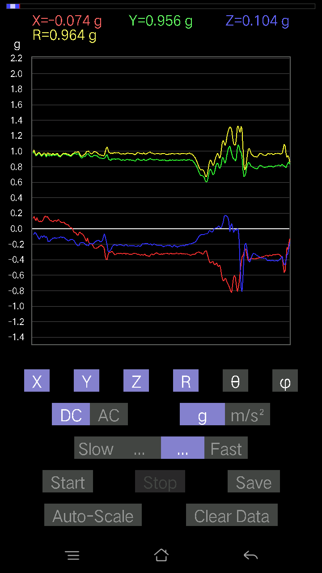
0.053692598 | 0.98827314 | 86.885605 | 86.540344
0.053692598 | 0.9850175 | 86.8753 | 86.87064
0.046858992 | 0.9588582 | 87.19886 | 87.37092
0.041977845 | 0.9766556 | 87.5366 | 88.16533
0.05662128 | 0.9972752 | 86.745224 | 85.670235
0.067359805 | 0.9859986 | 86.08271 | 85.84551
0.041001618 | 0.9519095 | 87.531334 | 87.17577
0.07028849 | 0.9642939 | 85.81994 | 86.21687
0.08102701 | 0.9751731 | 85.2338 | 85.96769
-0.053692598 | 0.91899294 | 93.34944 | 94.39403
-0.052716363 | 0.938877 | 93.21876 | 84.022224
0.1181237 | 1.0728313 | 83.67865 | 80.7274
0.032215554 | 0.9731167 | 88.102844 | 88.67714
0.049787678 | 0.9658231 | 87.04512 | 87.38954
0.10933765 | 0.9812311 | 83.6023 | 86.4988
0.043930303 | 0.9668995 | 87.39591 | 86.92938
0.04783522 | 0.9806248 | 87.20398 | 86.11375
0.06833603 | 0.98038185 | 86.003044 | 85.706566
0.053692598 | 0.954058 | 86.773796 | 87.76807
0.013667206 | 0.979687 | 89.20066 | 85.99982
0.051740136 | 0.9956813 | 87.02131 | 85.94645
-0.014643434 | 1.0059626 | 90.83406 | 85.37952
0.008786061 | 0.9849889 | 89.488914 | 84.93925
0.013667206 | 0.94942766 | 89.175186 | 86.87573
0.029286869 | 0.9352319 | 88.20548 | 88.08487
0.032215554 | 0.9759346 | 88.10832 | 87.246414
0.06345488 | 0.9562073 | 86.195 | 87.00878
0.065407336 | 0.93424344 | 85.98538 | 86.63706
0.023429496 | 0.9288474 | 88.5546 | 87.16768
0.027334413 | 0.96880734 | 88.38322 | 86.35882
-0.021477038 | 0.99410844 | 91.23793 | 86.33941
-0.01952458 | 1.0070505 | 91.110916 | 86.10832
0.0019524579 | 1.017306 | 89.89004 | 85.59708
0.008786061 | 0.98957604 | 89.49129 | 85.87009
0.013667206 | 0.9444535 | 89.170845 | 88.45985
0.025381953 | 0.92204195 | 88.42256 | 89.02898
0.054668825 | 0.99828714 | 86.86076 | 85.56256
0.035144243 | 0.999279 | 87.98451 | 85.62707
0.043930303 | 0.98227704 | 87.43671 | 84.17597
0.002928687 | 0.9545434 | 89.82421 | 86.540634
0.02831064 | 0.95862806 | 88.30767 | 86.78779
0.021477038 | 0.988263 | 88.754745 | 85.52314
0.011714748 | 0.96592027 | 89.3051 | 86.98721
0.033191785 | 0.9542588 | 88.00669 | 87.53593
0.061502427 | 0.9728816 | 86.37553 | 86.77224
0.050763905 | 0.9620696 | 86.975365 | 87.26261
...

第三次
...
File |  | 2016-12-02 | 09-30-48
0.07809832 | 0.96716905 | 85.368355 | 85.93505
0.082003236 | 0.97680336 | 85.18432 | 86.31971
0.07614586 | 0.9917065 | 85.596344 | 85.69675
0.08005078 | 0.97560847 | 85.293465 | 86.37343
0.07614586 | 0.9694067 | 85.494835 | 86.409225
0.08981306 | 0.967605 | 84.67414 | 86.45626
0.082003236 | 0.9627816 | 85.11401 | 85.798065
0.08102701 | 0.95251834 | 85.12018 | 86.16632
0.12690976 | 0.9785132 | 82.54794 | 86.4812
0.045882765 | 0.9947606 | 87.35632 | 84.98393
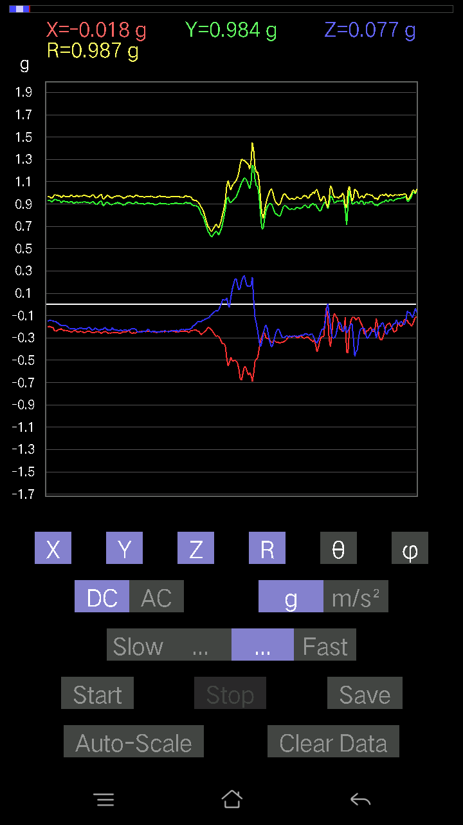
0.026358182 | 0.9933992 | 88.479576 | 85.432816
0.08005078 | 0.9662666 | 85.247856 | 84.006195
0.10640897 | 0.9144942 | 83.31802 | 86.85774
0.1044565 | 0.9300394 | 83.55127 | 86.60866
0.10152781 | 0.95571667 | 83.90184 | 85.93535
0.08688438 | 0.95096624 | 84.7579 | 86.27629
0.0741934 | 0.96617484 | 85.59587 | 85.699265
0.059549972 | 0.9891305 | 86.548454 | 84.66709
0.043930303 | 0.9992799 | 87.480354 | 85.17587
0.062478654 | 0.98861736 | 86.3766 | 85.11866
0.08786061 | 0.9780358 | 84.845955 | 84.997925
0.067359805 | 0.9797537 | 86.0577 | 84.72786
0.03904916 | 0.98581004 | 87.72985 | 84.88268
0.02831064 | 0.97289735 | 88.3325 | 84.758705
0.0156196635 | 0.9661738 | 89.073685 | 84.49105
0.01952458 | 0.96549886 | 88.84127 | 83.78779
0.04002539 | 0.9753178 | 87.64802 | 84.1352
0.046858992 | 0.9604843 | 87.20361 | 84.39384
0.05759751 | 0.9689293 | 86.59207 | 85.71661
0.05662128 | 0.9809834 | 86.69111 | 85.42608
0.055645052 | 0.97374773 | 86.72404 | 85.680725
0.049787678 | 0.9473879 | 86.98757 | 86.213455
0.0741934 | 0.9441931 | 85.49313 | 86.13454
0.062478654 | 0.9552021 | 86.24967 | 85.241234
0.06931226 | 0.95644045 | 85.84419 | 84.715324
0.07028849 | 0.9860483 | 85.912315 | 84.589325
0.06931226 | 1.0096256 | 86.06347 | 83.43291
0.07516963 | 1.002668 | 85.70052 | 84.22817
0.055645052 | 0.97292477 | 86.72126 | 85.56155
0.049787678 | 0.9779355 | 87.08175 | 85.24111
0.054668825 | 0.9699615 | 86.76899 | 84.85263
0.04783522 | 0.8589207 | 86.80742 | 84.90595
9.76E-04 | 0.9953314 | 89.9438 | 88.088974
0.016595893 | 0.95493114 | 89.004196 | 85.484474
-0.04490653 | 0.9517166 | 92.70449 | 84.93342
-0.042954076 | 0.975351 | 92.5241 | 85.46041
-0.033191785 | 0.98155254 | 91.93786 | 85.66251
-0.017572122 | 0.98497444 | 91.022224 | 83.85424
0.0019524579 | 0.98411924 | 89.88633 | 82.30395
-0.0156196635 | 0.99442476 | 90.899994 | 83.51693
0 | 0.99182177 | 90 | 83.78436
-0.0019524579 | 0.97313535 | 90.11496 | 84.35804
-0.01952458 | 0.94476825 | 91.18416 | 85.078995
-0.01952458 | 0.9335363 | 91.19841 | 84.71876
-0.01854835 | 0.9253013 | 91.14861 | 84.975266
-0.016595893 | 0.9303022 | 91.02217 | 83.67309
...

第四次
...
File |  | 2016-12-02 | 09-31-36
0.08786061 | 0.9674863 | 84.789604 | 86.398315
0.077122085 | 0.96657026 | 85.42354 | 86.398315
0.0741934 | 0.972552 | 85.62481 | 86.07465
0.077122085 | 0.97043306 | 85.441795 | 85.601295
0.09176553 | 0.95957553 | 84.51234 | 85.95611
0.084931925 | 0.95790803 | 84.913246 | 86.010445
0.09274176 | 0.96794176 | 84.50186 | 86.398315
0.071264714 | 0.9823513 | 85.83982 | 86.74417
0.07614586 | 0.9871201 | 85.57584 | 87.27099
0.06833603 | 0.9753373 | 85.98234 | 86.72131
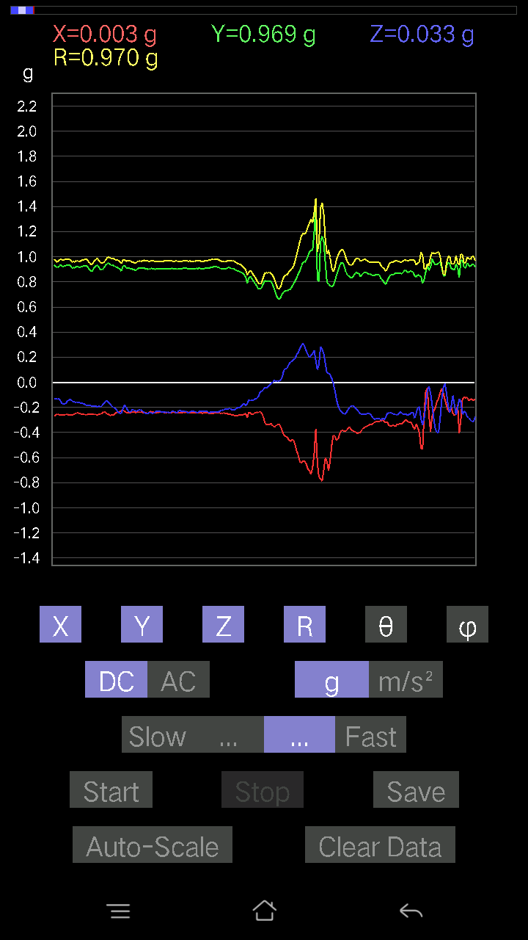
0.059549972 | 0.95919704 | 86.440605 | 86.66785
0.062478654 | 0.95980394 | 86.26768 | 86.259735
0.071264714 | 0.96178573 | 85.7507 | 85.91438
0.07809832 | 0.9571929 | 85.31998 | 86.127426
0.07224095 | 0.9417832 | 85.600716 | 86.42367
0.06833603 | 0.96847624 | 85.95383 | 86.755936
0.08005078 | 0.98945373 | 85.35947 | 86.19724
0.08981306 | 0.98683816 | 84.77823 | 86.697044
0.07516963 | 0.9846982 | 85.62191 | 86.63689
0.06931226 | 0.98061705 | 85.94682 | 86.395134
0.067359805 | 0.96189183 | 85.984375 | 86.44185
0.08102701 | 0.9739665 | 85.22789 | 85.38472
0.08688438 | 0.9519363 | 84.76326 | 86.28012
0.09567044 | 0.97380155 | 84.36192 | 85.78279
0.062478654 | 0.97013104 | 86.307465 | 85.77854
0.04881145 | 0.96837443 | 87.11075 | 85.774284
0.054668825 | 0.9609843 | 86.73878 | 85.68178
0.093717985 | 0.9539615 | 84.36212 | 85.162964
0.09664667 | 0.9543815 | 84.187904 | 85.81365
0.050763905 | 0.9552535 | 86.953766 | 87.24301
0.042954076 | 0.99175835 | 87.517685 | 87.51535
0.041001618 | 1.0047085 | 87.66114 | 87.101425
0.08102701 | 0.9958306 | 85.3329 | 85.82605
0.11617125 | 0.94925356 | 82.97042 | 86.25701
0.11519502 | 0.92652977 | 82.85796 | 86.52993
0.084931925 | 0.93993056 | 84.8157 | 86.41248
0.03807293 | 0.96339166 | 87.7351 | 86.27869
0.061502427 | 1.0129108 | 86.51894 | 85.18123
0.029286869 | 1.030464 | 88.371376 | 86.35931
0.06833603 | 0.98403305 | 86.0179 | 86.807526
0.090789296 | 0.9394239 | 84.45407 | 87.66635
0.08688438 | 0.9235569 | 84.60187 | 87.56594
0.10933765 | 0.92462546 | 83.20884 | 86.76948
0.084931925 | 0.94417745 | 84.83907 | 87.08413
0.054668825 | 0.95610315 | 86.72211 | 86.540634
0.07516963 | 0.97685504 | 85.58669 | 85.80391
0.090789296 | 0.99944586 | 84.788086 | 85.21769
0.04490653 | 1.0084025 | 87.44764 | 84.99659
0.002928687 | 1.054364 | 89.84085 | 83.94101
0.01854835 | 1.0301557 | 88.968315 | 83.851715
0.10933765 | 1.023025 | 83.86469 | 83.38654
0.10933765 | 0.98643005 | 83.63616 | 84.74358
0.08395569 | 0.98000747 | 85.08554 | 86.21641
0.046858992 | 0.9738529 | 87.24203 | 86.95094
0.07614586 | 0.925049 | 85.27833 | 88.42234
0.07028849 | 0.88048387 | 85.42124 | 90.57358
...

第五次
...
File |  | 2016-12-02 | 09-32-20
0.08395569 | 0.98326665 | 85.10187 | 81.69226
0.117147475 | 0.96939594 | 83.05908 | 81.54109
0.13862452 | 0.9643541 | 81.73518 | 81.17363
0.13374338 | 0.9705008 | 82.07894 | 81.17863
0.13374338 | 0.96934235 | 82.06941 | 82.05116
0.065407336 | 0.9610125 | 86.09738 | 80.269135
0.099575356 | 0.97088856 | 84.113335 | 81.3375
0.11031388 | 0.96803087 | 83.45653 | 81.771194
0.0741934 | 0.96163666 | 85.57504 | 82.62896
0.082003236 | 0.96734446 | 85.137115 | 82.55108
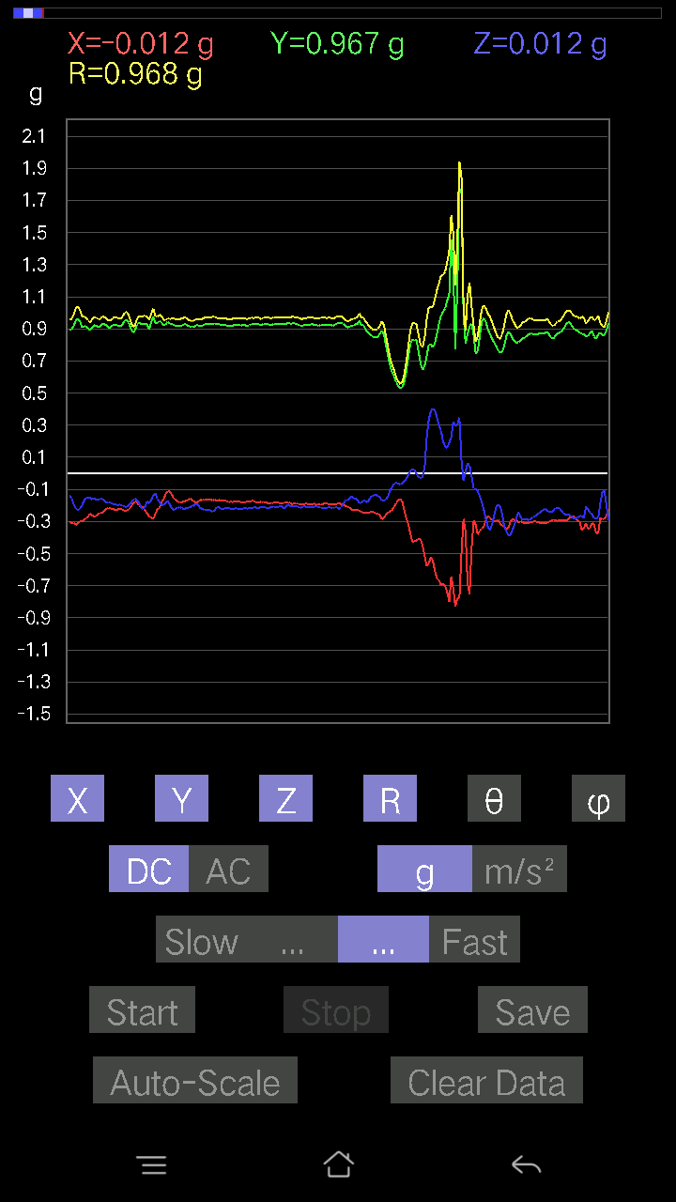
0.12007617 | 0.97430885 | 82.92073 | 81.289024
0.12983845 | 0.93960154 | 82.05719 | 81.18986
0.1415532 | 0.92654824 | 81.212234 | 82.52645
0.13374338 | 0.9290925 | 81.72349 | 83.1089
0.119099945 | 0.9613293 | 82.883286 | 83.06408
0.05759751 | 1.0319483 | 86.800415 | 81.938995
0.004881145 | 1.0818815 | 89.74149 | 80.49518
0.10348027 | 1.0049001 | 84.08945 | 80.89646
0.1444819 | 0.9653621 | 81.392426 | 81.11572
0.16205402 | 0.9276323 | 79.93901 | 83.18641
0.15912533 | 0.8527018 | 79.244804 | 84.382416
0.1483868 | 0.8709144 | 80.190056 | 81.759285
0.1581491 | 0.94944936 | 80.41159 | 81.72626
0.0976229 | 0.99594736 | 84.374825 | 82.245
0.034168016 | 1.016493 | 88.073715 | 83.04571
0.055645052 | 1.0410253 | 86.93596 | 82.608025
0.14057697 | 1.0185493 | 82.066895 | 81.87774
0.12690976 | 0.97596 | 82.528336 | 82.172356
0.13081467 | 0.95377964 | 82.116806 | 82.28017
0.123004854 | 0.9459699 | 82.52865 | 82.70486
0.12690976 | 0.9586036 | 82.392265 | 82.9772
0.123004854 | 0.97598886 | 82.759705 | 82.81766
0.13081467 | 0.9612861 | 82.17875 | 82.874985
0.13960074 | 0.95856786 | 81.62597 | 82.90424
0.13764828 | 0.9784333 | 81.91267 | 82.58851
0.12593354 | 0.9819049 | 82.63127 | 82.511635
0.09469421 | 0.9671435 | 84.381096 | 83.71115
0.11324256 | 0.9834896 | 83.38809 | 83.86213
0.12886222 | 1.0168487 | 82.7195 | 82.77181
0.12983845 | 0.99668443 | 82.514786 | 82.678406
0.12007617 | 0.97156614 | 82.90064 | 82.43603
0.117147475 | 0.96793985 | 83.048584 | 83.0555
0.09274176 | 0.9319776 | 84.289 | 83.5932
0.084931925 | 0.9288914 | 84.753914 | 83.2725
0.13179092 | 0.8242414 | 80.79928 | 84.077354
0.06638357 | 0.92897254 | 85.9022 | 86.13373
0.041001618 | 0.93468356 | 87.48581 | 85.08215
0.02831064 | 0.95252436 | 88.29682 | 82.99157
0.03807293 | 0.9646674 | 87.7381 | 84.01225
0.04783522 | 0.9606704 | 87.14586 | 83.74994
0.029286869 | 0.9629439 | 88.25714 | 84.87923
0.0370967 | 0.96232074 | 87.79075 | 82.240074
0.050763905 | 0.96830946 | 86.99487 | 80.176315
0.025381953 | 0.958952 | 88.48329 | 80.681564
0.0370967 | 0.9509918 | 87.76441 | 82.02805
0.008786061 | 0.96802837 | 89.479965 | 82.46645
...

第六次
...
File |  | 2016-12-02 | 09-33-12
0.08297946 | 0.9856167 | 85.17053 | 89.54438
0.08005078 | 0.97369194 | 85.28418 | 89.59651
0.071264714 | 0.9710618 | 85.79137 | 89.5957
0.08102701 | 0.97473913 | 85.23168 | 89.6545
0.07028849 | 0.97392726 | 85.86136 | 89.48176
0.06345488 | 0.97537106 | 86.26987 | 89.8276
0.061502427 | 0.96552306 | 86.34787 | 89.59365
0.0605262 | 0.96352863 | 86.39847 | 89.4765
0.06345488 | 0.9442683 | 86.14682 | 90.71245
0.071264714 | 0.9710383 | 85.79127 | 89.942245
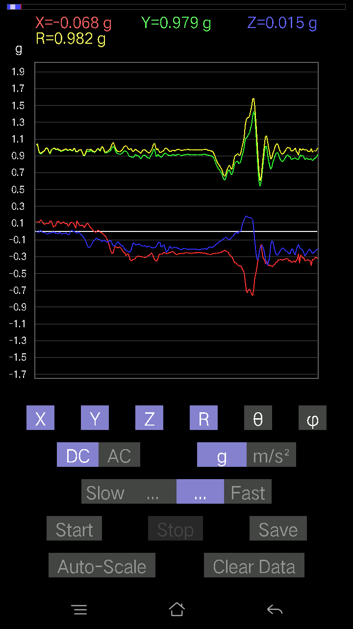
0.071264714 | 0.98176515 | 85.83733 | 89.65726
0.04881145 | 0.9891609 | 87.17152 | 89.71692
0.06931226 | 0.9932956 | 85.99864 | 90.1129
0.06638357 | 0.97751147 | 86.106 | 89.88529
0.09274176 | 0.97526306 | 84.54327 | 88.21369
0.08786061 | 0.94129735 | 84.64422 | 89.76127
0.10055158 | 0.96228355 | 84.00206 | 91.46131
0.053692598 | 0.9884313 | 86.8861 | 89.82999
0.059549972 | 0.99656004 | 86.57422 | 89.88754
0.07516963 | 0.99763054 | 85.67877 | 89.662636
0.043930303 | 0.9785214 | 87.426865 | 88.51213
0.0605262 | 0.9566865 | 86.37267 | 89.6485
0.07809832 | 0.97644085 | 85.41243 | 90.28734
0.059549972 | 0.96635133 | 86.466995 | 89.94201
0.06931226 | 0.9370222 | 85.75791 | 91.19723
0.08688438 | 0.936542 | 84.67693 | 91.19974
0.102504045 | 0.96510446 | 83.9031 | 90.29143
0.09664667 | 0.98295647 | 84.35742 | 90.285904
0.04490653 | 1.0250558 | 87.489136 | 89.781525
-0.020500809 | 1.0256362 | 91.145325 | 88.417946
0.017572122 | 0.98454857 | 88.97733 | 88.46566
0.10152781 | 0.94657767 | 83.842735 | 89.52453
0.05759751 | 0.9389486 | 86.48312 | 90.059685
0.042954076 | 0.9520816 | 87.41417 | 91.35273
0.052716363 | 0.97880185 | 86.91267 | 91.0874
0.046858992 | 0.9822286 | 87.265564 | 90
0.088836834 | 0.9872248 | 84.83717 | 88.97595
0.08590815 | 0.9732185 | 84.93578 | 89.59611
0.06931226 | 0.95638865 | 85.84396 | 90.82097
0.08102701 | 0.96898097 | 85.20328 | 90.811005
0.059549972 | 0.9868256 | 86.54038 | 90.28392
0.0605262 | 0.9683646 | 86.41647 | 90.17362
0.06638357 | 0.9424675 | 85.960976 | 90.35698
0.08297946 | 0.9340399 | 84.90316 | 90.06012
0.055645052 | 0.98171663 | 86.750656 | 89.8288
0.03904916 | 1.0414821 | 87.85126 | 89.24757
0.071264714 | 0.9827524 | 85.84152 | 89.54347
0.06345488 | 0.94127816 | 86.13456 | 90.17867
0.055645052 | 0.9468278 | 86.63078 | 91.18363
0.06638357 | 0.96978855 | 86.07494 | 90.693756
0.0741934 | 0.99657875 | 85.730484 | 90.28141
0.06345488 | 0.97574955 | 86.27132 | 91.60869
0.07614586 | 0.98216254 | 85.55347 | 90.57123
0.08688438 | 1.0112649 | 85.071266 | 89.38931
0.035144243 | 0.97861636 | 87.94194 | 92.28832
0.0302631 | 0.96304196 | 88.19921 | 90.174324
...

第七次
...
File |  | 2016-12-02 | 09-33-50
0.14936304 | 0.9657086 | 81.10253 | 88.5342
0.13179092 | 0.9775607 | 82.252014 | 88.78727
0.12398108 | 0.9833365 | 82.75675 | 88.738434
0.123004854 | 0.9734712 | 82.740875 | 88.89941
0.12202863 | 0.97917765 | 82.84098 | 88.84848
0.11031388 | 0.9714381 | 83.47958 | 87.91322
0.082003236 | 0.9698338 | 85.14963 | 87.568275
0.07907455 | 0.97409606 | 85.34376 | 86.82976
0.08786061 | 0.9739322 | 84.82418 | 86.76899
0.08297946 | 0.9677788 | 85.0813 | 87.85314
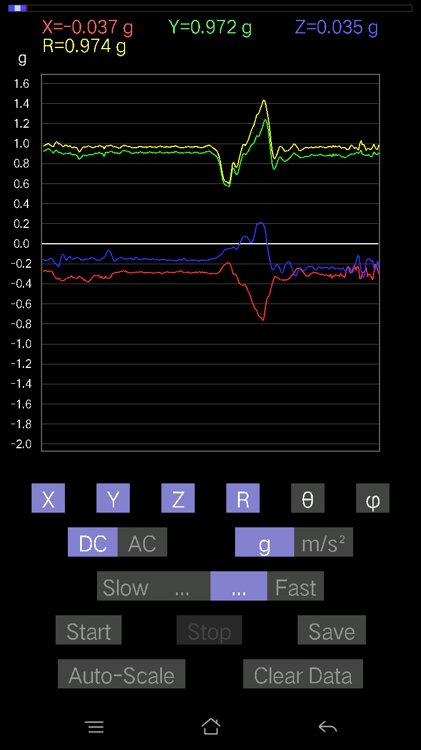
0.09274176 | 0.96852696 | 84.505196 | 88.08505
0.10348027 | 0.96573377 | 83.84884 | 88.07726
0.1181237 | 0.9814258 | 83.08716 | 87.41569
0.046858992 | 0.9212798 | 87.08451 | 86.77633
0.12593354 | 0.95866525 | 82.451614 | 86.82017
0.12495731 | 0.97407603 | 82.62962 | 88.08892
0.06443111 | 0.97954154 | 86.228546 | 88.798164
0.09567044 | 0.9892033 | 84.44998 | 88.124916
0.08981306 | 0.9633936 | 84.650795 | 88.07531
0.10933765 | 0.97471327 | 83.55934 | 89.01821
0.09274176 | 0.98920953 | 84.62042 | 87.6708
0.09469421 | 0.9864817 | 84.49159 | 87.66386
0.11617125 | 0.9632695 | 83.07321 | 88.12788
0.117147475 | 0.96746856 | 83.04518 | 87.78621
0.12398108 | 0.95909476 | 82.572655 | 88.82366
0.127886 | 0.9149224 | 81.965004 | 90
0.13862452 | 0.9058716 | 81.1975 | 90
0.15033926 | 0.9315153 | 80.71229 | 87.8091
0.1552204 | 0.9485038 | 80.58132 | 88.14661
0.12398108 | 0.9613105 | 82.589874 | 86.82993
0.16010156 | 0.9725089 | 80.524414 | 86.73284
0.16303024 | 0.980427 | 80.428116 | 85.308426
0.13764828 | 1.0113285 | 82.1774 | 84.74492
0.08688438 | 1.0384438 | 85.20058 | 85.0209
0.08981306 | 1.0312606 | 85.003746 | 85.42174
0.08395569 | 0.9908109 | 85.13925 | 87.1093
0.065407336 | 0.9779744 | 86.16517 | 88.10803
0.10933765 | 0.9919126 | 83.67148 | 87.61642
0.15033926 | 0.9803197 | 81.17846 | 87.05398
0.17767367 | 0.95136106 | 79.2364 | 88.383934
0.12495731 | 0.94211155 | 82.37809 | 86.76369
0.08102701 | 0.9777556 | 85.24642 | 86.26611
0.11324256 | 1.015034 | 83.594444 | 85.44819
0.1044565 | 1.0029227 | 84.02168 | 85.79053
0.061502427 | 0.98799926 | 86.43106 | 85.51428
0.058573738 | 0.9675041 | 86.52913 | 88.725685
0.04002539 | 0.96442884 | 87.621445 | 89.36147
0.06443111 | 0.9740153 | 86.207115 | 88.10043
0.052716363 | 0.9686519 | 86.88029 | 87.74406
0.05662128 | 0.99593973 | 86.74086 | 86.84825
0.08786061 | 0.95920396 | 84.74449 | 88.301544
0.054668825 | 0.9662725 | 86.756645 | 87.15786
0.06638357 | 0.9816195 | 86.12232 | 88.80056
0.034168016 | 0.984431 | 88.010956 | 87.725296
0.053692598 | 0.9418854 | 86.732056 | 88.69129
0.1044565 | 0.90030813 | 83.337364 | 89.8749
...

第八次
...
File |  | 2016-12-02 | 09-34-26
0.06833603 | 0.9649924 | 85.93919 | 89.76756
0.051740136 | 0.9769541 | 86.96416 | 88.509155
0.073217176 | 0.97512573 | 85.6939 | 89.42476
0.07516963 | 0.9734203 | 85.57108 | 89.02019
0.0156196635 | 0.95731044 | 89.06511 | 88.18819
0.071264714 | 0.94284666 | 85.665184 | 89.46454
0.10640897 | 0.99317855 | 83.84953 | 88.18709
0.21965154 | 1.057985 | 78.01749 | 87.35081
0.002928687 | 0.96603227 | 89.8263 | 91.91108
0.07516963 | 0.99179006 | 85.653275 | 90.339355
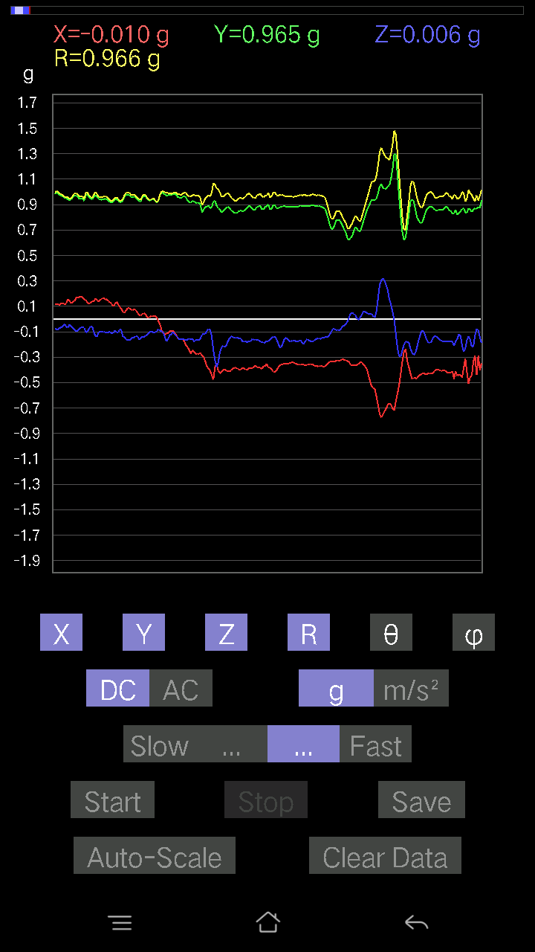
0.054668825 | 0.9867648 | 86.824066 | 88.75093
0.08102701 | 0.9858608 | 85.28559 | 86.92438
0.058573738 | 0.9530806 | 86.47654 | 86.88214
0.062478654 | 0.93653685 | 86.17482 | 87.12564
0.09664667 | 0.91791123 | 83.95614 | 87.30283
0.15424417 | 0.9181043 | 80.32828 | 87.217834
0.14545812 | 0.92456406 | 80.94827 | 88.590866
0.0976229 | 0.9558773 | 84.138214 | 89.52941
0.06443111 | 0.9735529 | 86.20531 | 90.69097
0.07907455 | 0.98627687 | 85.40139 | 90.51206
0.061502427 | 0.97251475 | 86.37416 | 91.15268
0.06638357 | 0.9746467 | 86.094536 | 89.36724
0.08981306 | 0.9800819 | 84.742134 | 87.82163
0.07516963 | 1.0005685 | 85.69148 | 87.42035
0.031239327 | 1.008747 | 88.22536 | 87.72491
0.0302631 | 1.0246987 | 88.3076 | 87.26849
0.041977845 | 0.9971093 | 87.58716 | 86.910484
0.09859913 | 0.93464786 | 83.94441 | 87.29086
0.11226633 | 0.93072766 | 83.07199 | 86.850395
0.13374338 | 0.9570499 | 81.96688 | 86.574615
0.08590815 | 0.9804475 | 84.97322 | 86.905945
0.054668825 | 1.0146143 | 86.91133 | 87.73587
0.06443111 | 0.99497133 | 86.28712 | 89.3803
0.061502427 | 0.98014414 | 86.40242 | 89.54256
0.0605262 | 0.9772116 | 86.44896 | 89.25445
0.04881145 | 1.0141346 | 87.24123 | 88.01175
0.0302631 | 1.031764 | 88.31919 | 87.01572
0.067359805 | 0.95546496 | 85.95732 | 88.59137
0.093717985 | 0.93582934 | 84.25252 | 87.65657
0.041977845 | 0.9212359 | 87.388306 | 87.81142
-0.002928687 | 0.9522583 | 90.176216 | 86.88534
-0.0039049159 | 0.94114345 | 90.237724 | 89.40567
0.0605262 | 0.9594524 | 86.38315 | 92.39567
0.0370967 | 0.8756366 | 87.571915 | 97.24397
0.025381953 | 0.9876418 | 88.52736 | 86.087944
-0.0156196635 | 0.94197243 | 90.95011 | 81.8363
-0.08688438 | 0.942929 | 95.28691 | 83.19272
-0.06931226 | 1.0551825 | 93.76633 | 86.06578
-0.004881145 | 1.0553912 | 90.26499 | 89.311
0.04490653 | 0.99920464 | 87.42413 | 91.79341
0.051740136 | 0.9668779 | 86.93249 | 90.11587
0.052716363 | 0.9301843 | 86.75114 | 88.55436
0.032215554 | 0.90604043 | 87.96234 | 86.72423
9.76E-04 | 0.93225056 | 89.94 | 86.337585
-0.01952458 | 0.9459976 | 91.18262 | 87.63375
-0.024405725 | 0.96115935 | 91.45501 | 88.71921
...

第九次
...
File |  | 2016-12-02 | 09-35-18
0.07907455 | 0.96019363 | 85.276184 | 84.67327
0.07614586 | 0.9474658 | 85.39029 | 85.19701
0.05759751 | 0.9389521 | 86.48314 | 86.29709
0.071264714 | 0.95082396 | 85.70162 | 87.10813
0.07224095 | 0.96640563 | 85.71301 | 87.21295
0.061502427 | 0.98702645 | 86.427536 | 86.306786
0.06638357 | 0.9778175 | 86.10722 | 86.098206
0.06931226 | 0.9728425 | 85.914375 | 86.366135
0.04881145 | 0.9742203 | 87.128105 | 86.66392
0.051740136 | 0.98867035 | 87.00017 | 86.087944
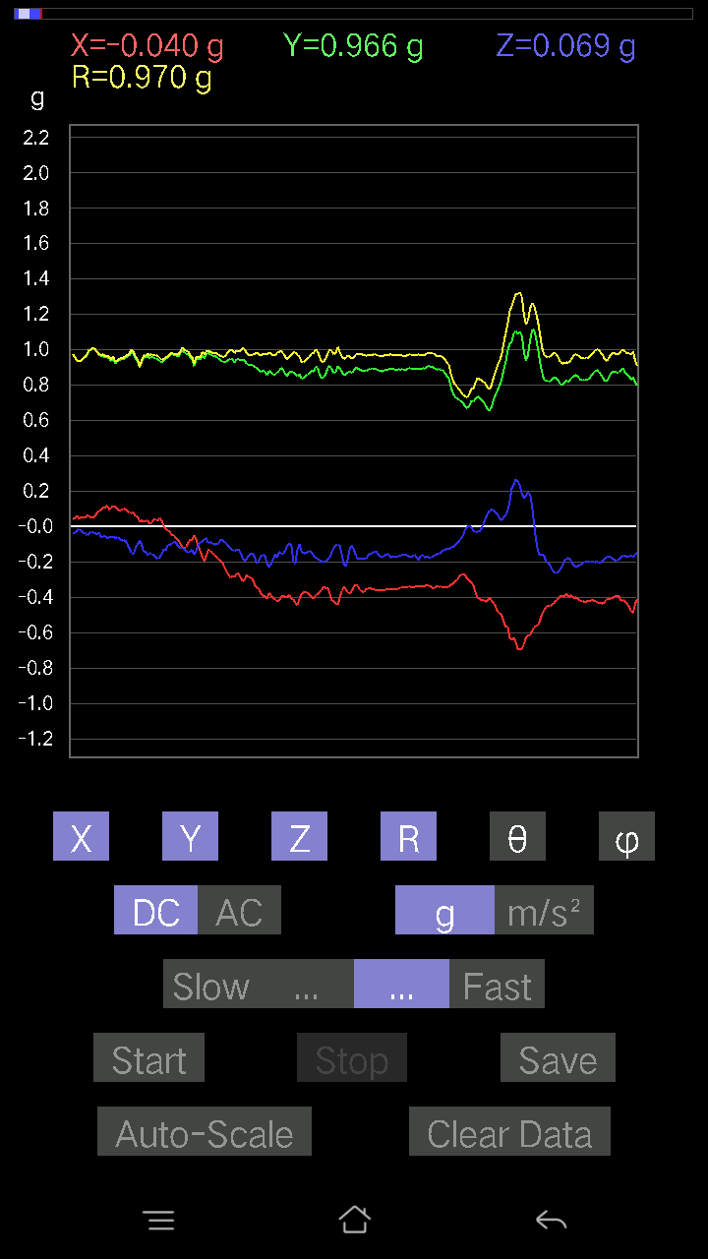
0.053692598 | 0.9932251 | 86.901146 | 85.6532
0.031239327 | 0.98516405 | 88.18286 | 85.84963
0.042954076 | 0.9629528 | 87.44338 | 85.98481
0.04783522 | 0.9497789 | 87.1131 | 85.750534
0.049787678 | 0.9484254 | 86.99087 | 86.158424
0.034168016 | 0.98585695 | 88.01383 | 85.39665
0.008786061 | 0.9912206 | 89.492134 | 85.36758
-0.002928687 | 0.9737531 | 90.172325 | 85.97577
0.025381953 | 0.95146286 | 88.47135 | 87.058304
0.07516963 | 0.9236292 | 85.33182 | 87.3864
0.07809832 | 0.9304671 | 85.18524 | 87.70698
-0.046858992 | 0.8928104 | 93.00854 | 88.55693
0.07224095 | 0.95139307 | 85.64524 | 85.691734
0.1444819 | 0.98853445 | 81.59567 | 83.86825
0.0605262 | 0.9895597 | 86.493324 | 84.44155
0.058573738 | 1.026266 | 86.72809 | 86.01162
0.04783522 | 1.0324796 | 87.34451 | 88.2643
-0.06833603 | 1.0235875 | 93.82799 | 88.959366
0.014643434 | 0.9931368 | 89.15517 | 86.2234
0.08786061 | 0.94793034 | 84.68181 | 84.89678
0.10055158 | 0.9263615 | 83.76857 | 85.98795
0.09176553 | 0.899134 | 84.1422 | 88.7492
0.11519502 | 0.8971884 | 82.62311 | 86.792274
0.08102701 | 0.907715 | 84.878685 | 89.13382
0.021477038 | 0.9436231 | 88.69582 | 88.45825
-0.029286869 | 0.9801913 | 91.71218 | 88.00146
-0.0156196635 | 1.0038028 | 90.89159 | 86.31938
0.020500809 | 1.0519173 | 88.88329 | 84.29999
0.061502427 | 1.0682046 | 86.69934 | 82.47814
0.065407336 | 1.014511 | 86.303474 | 81.627686
0.09664667 | 0.96260035 | 84.2377 | 82.208534
0.10640897 | 0.9342848 | 83.46019 | 84.87104
0.07224095 | 0.9257935 | 85.52458 | 88.24227
0.0039049159 | 0.93741214 | 89.76133 | 88.74686
-0.011714748 | 0.97010297 | 90.69191 | 87.92372
0.0039049159 | 0.973196 | 89.7701 | 87.58534
0.033191785 | 0.98508716 | 88.06909 | 86.87374
0.033191785 | 0.99586695 | 88.090004 | 85.21769
0.027334413 | 1.013321 | 88.454254 | 83.52566
0.026358182 | 1.0123857 | 88.508095 | 83.01894
0.0370967 | 0.9762471 | 87.82227 | 83.564835
0.058573738 | 0.95608914 | 86.48764 | 84.48187
0.061502427 | 0.9288473 | 86.20345 | 85.16619
0.029286869 | 0.9409657 | 88.21642 | 85.17709
0.01952458 | 0.9634965 | 88.83886 | 85.00008
0.033191785 | 0.9572328 | 88.012886 | 85.55197
...

第十次
...
File |  | 2016-12-02 | 09-35-54
0.10543273 | 0.95712274 | 83.6757 | 88.2358
0.088836834 | 0.95513225 | 84.66321 | 89.00008
0.071264714 | 0.9594524 | 85.74035 | 89.18154
0.071264714 | 0.9732441 | 85.80082 | 88.67448
0.065407336 | 0.97469807 | 86.15226 | 88.90714
0.071264714 | 0.97022337 | 85.78773 | 88.95943
0.059549972 | 0.9596019 | 86.442116 | 89.29917
0.058573738 | 0.95956767 | 86.50039 | 89.18238
0.065407336 | 0.9648413 | 86.11289 | 89.360825
0.062478654 | 0.98041004 | 86.34623 | 88.74221
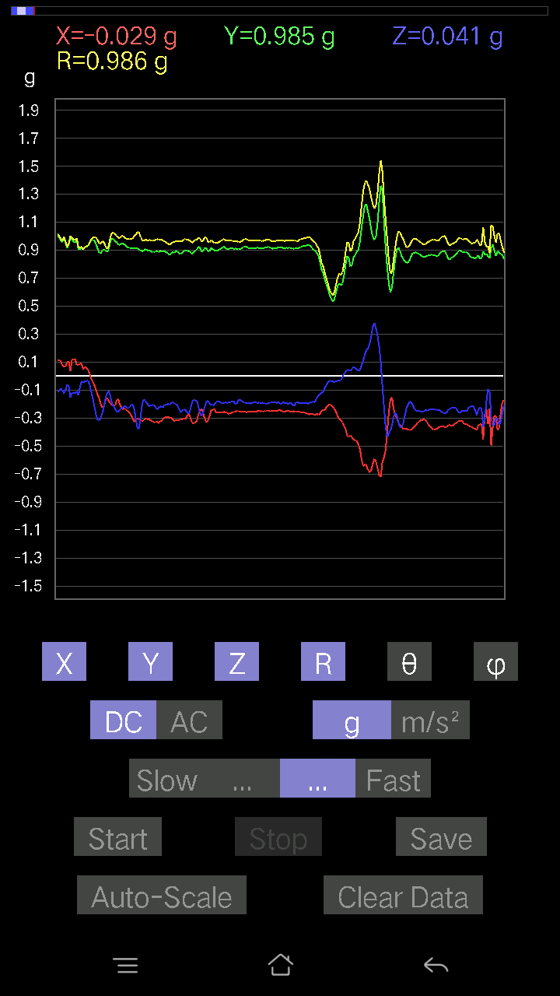
0.061502427 | 0.98428917 | 86.41759 | 88.63336
0.055645052 | 0.9750661 | 86.72847 | 88.90823
0.051740136 | 0.95225424 | 86.88534 | 89.94118
0.090789296 | 0.9643339 | 84.59776 | 88.31018
0.04490653 | 0.9335638 | 87.24288 | 88.86024
0.11617125 | 0.97653455 | 83.167755 | 87.172165
0.0976229 | 0.9943136 | 84.365555 | 86.776276
0.0370967 | 1.0000592 | 87.87415 | 87.87269
0.02831064 | 1.0032837 | 88.38301 | 88.60554
0.05759751 | 0.9848574 | 86.647255 | 89.1466
0.065407336 | 0.9562571 | 86.07794 | 88.71004
0.07809832 | 0.94277036 | 85.24822 | 88.33282
0.061502427 | 0.95562106 | 86.309975 | 87.59452
0.021477038 | 0.95027614 | 88.704956 | 88.94018
0.042954076 | 0.9391515 | 87.37854 | 89.7019
0.058573738 | 0.92443573 | 86.36721 | 90.545654
0.08786061 | 0.92186 | 84.53095 | 90.24381
0.093717985 | 0.9746589 | 84.482216 | 87.75087
0.067359805 | 0.9953309 | 86.1195 | 87.1826
0.065407336 | 0.9781474 | 86.16585 | 87.82163
0.06931226 | 0.992547 | 85.99562 | 87.17427
0.065407336 | 1.0175374 | 86.31448 | 85.5337
0.07809832 | 1.0043019 | 85.53996 | 86.758194
0.07809832 | 0.9584824 | 85.32629 | 88.067444
0.07907455 | 0.92923915 | 85.118454 | 88.30821
0.084931925 | 0.9095468 | 84.64201 | 87.899475
0.08981306 | 0.9301039 | 84.45875 | 86.00909
0.065407336 | 0.9592224 | 86.09009 | 86.080956
0.023429496 | 0.972601 | 88.61964 | 86.37343
0.046858992 | 0.9760152 | 87.248146 | 86.727875
0.08395569 | 0.96059936 | 84.98599 | 86.13927
0.06638357 | 0.97325766 | 86.08896 | 86.71472
0.031239327 | 1.0064201 | 88.22125 | 85.3241
0.08297946 | 1.0296957 | 85.37773 | 83.22649
0.04002539 | 1.0000879 | 87.70631 | 82.13904
0.004881145 | 1.0242788 | 89.72696 | 82.00118
0.06833603 | 0.9984671 | 86.075554 | 85.33428
0.11031388 | 0.8954042 | 82.92317 | 88.74095
0.10055158 | 0.92797947 | 83.77948 | 87.39193
0.06833603 | 0.985725 | 86.02474 | 86.12917
0.016595893 | 0.96379226 | 89.01335 | 89.12931
0.052716363 | 0.92209256 | 86.722595 | 89.93924
0.04490653 | 0.9363909 | 87.25121 | 89.22255
0.04783522 | 0.9306622 | 87.05375 | 89.338
0.024405725 | 0.9726916 | 88.56225 | 87.353035
0.01854835 | 0.98708 | 88.92329 | 85.63172
...

第十一次
...
File |  | 2016-12-02 | 09-36-35
0.107385196 | 0.9560339 | 83.55072 | 89.11678
0.11617125 | 0.941519 | 82.912384 | 89.28159
0.11226633 | 0.9351896 | 83.10521 | 89.51803
0.10348027 | 0.95170707 | 83.75782 | 89.17226
0.07809832 | 0.968644 | 85.37543 | 90
0.077122085 | 0.97440517 | 85.46041 | 89.94241
0.090789296 | 0.97558933 | 84.66027 | 90.23033
0.05759751 | 0.98185587 | 86.63699 | 90.45653
0.026358182 | 0.9532046 | 88.41544 | 90.52833
0.11324256 | 0.9808401 | 83.37015 | 89.82777
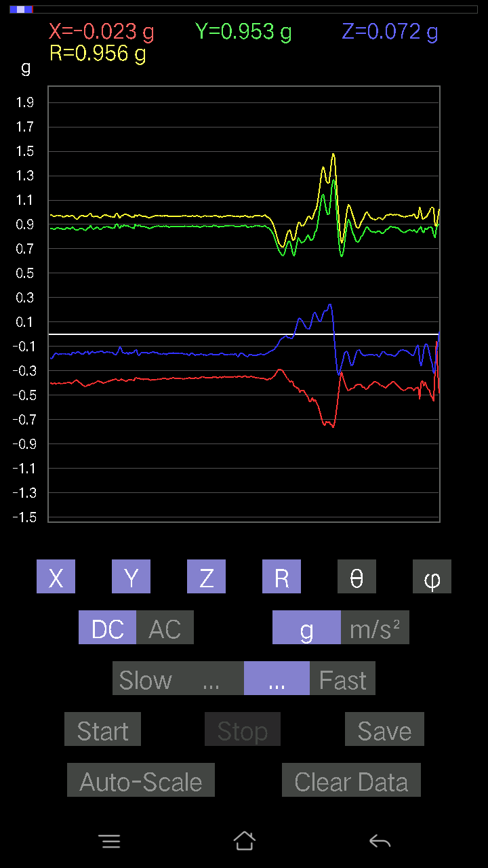
0.08005078 | 0.9678901 | 85.25585 | 90.63788
0.04783522 | 0.96180415 | 87.14922 | 90.17468
0.08297946 | 0.96816033 | 85.08324 | 89.246155
0.13471961 | 0.9983525 | 82.244736 | 88.58627
0.07614586 | 1.0016043 | 85.639946 | 89.607956
0.022453265 | 0.9934031 | 88.70487 | 91.46447
0.082003236 | 1.0060418 | 85.32459 | 90.836784
0.099575356 | 0.9774919 | 84.15324 | 89.252205
0.11519502 | 0.9673917 | 83.16111 | 87.55345
0.114218794 | 0.9496846 | 83.0923 | 87.74496
0.08395569 | 0.9492585 | 84.925934 | 88.04749
0.09567044 | 0.959357 | 84.27675 | 87.655525
0.10933765 | 0.9610165 | 83.46715 | 89.58991
0.082003236 | 0.9493047 | 85.04448 | 92.30716
0.1181237 | 0.97290564 | 83.02632 | 91.21641
0.13276714 | 0.98231393 | 82.23227 | 90
0.099575356 | 0.9754751 | 84.141106 | 89.76943
0.1044565 | 0.97998464 | 83.881226 | 89.08151
0.11617125 | 0.9414543 | 82.91189 | 89.76052
0.13179092 | 0.9282223 | 81.83744 | 88.843285
0.13471961 | 0.9504927 | 81.851654 | 86.49041
0.09274176 | 0.97591907 | 84.54694 | 87.23535
0.041977845 | 0.9803857 | 87.545975 | 88.5151
0.08395569 | 0.9613557 | 84.989944 | 89.88319
0.1210524 | 0.95854604 | 82.74489 | 89.588234
0.10348027 | 0.9507232 | 83.751335 | 89.230576
0.09176553 | 0.9908441 | 84.68602 | 86.76671
0.08688438 | 1.0106031 | 85.06803 | 86.10832
0.07224095 | 1.0232427 | 85.951546 | 85.28187
0.07907455 | 1.048978 | 85.6768 | 77.98741
0.042954076 | 0.9704566 | 87.463165 | 87.28741
0.05759751 | 0.99937296 | 86.69601 | 86.409676
0.07907455 | 1.0126704 | 85.52149 | 87.28423
0.07028849 | 1.0095043 | 86.007454 | 86.8325
0.08297946 | 0.97671944 | 85.12643 | 87.58534
0.10348027 | 0.95024794 | 83.7482 | 87.98629
0.088836834 | 0.93001425 | 84.51863 | 88.54978
0.08590815 | 0.91805446 | 84.630615 | 88.59238
0.067359805 | 0.9409682 | 85.894936 | 88.331085
0.027334413 | 0.9815428 | 88.4042 | 87.37673
0.010738519 | 0.99233186 | 89.37996 | 86.95462
0.022453265 | 0.9594285 | 88.659 | 88.13359
0.014643434 | 0.95110464 | 89.11783 | 89.00008
-0.055645052 | 0.9366763 | 93.40577 | 99.37381
-0.0741934 | 0.95856994 | 94.43914 | 86.368904
0.032215554 | 0.936746 | 88.02916 | 83.59383
...

第十二次
...
File |  | 2016-12-02 | 09-37-11
0.0605262 | 0.9538737 | 86.36196 | 89.059845
0.04490653 | 0.9597483 | 87.31815 | 89.4749
0.031239327 | 0.96995807 | 88.154366 | 89.365326
0.031239327 | 0.9710334 | 88.15641 | 88.96256
0.03904916 | 0.97133416 | 87.696 | 88.904945
0.049787678 | 0.9679453 | 87.051605 | 88.84267
0.061502427 | 0.9686598 | 86.35971 | 88.72697
0.041001618 | 0.9595512 | 87.551 | 89.649925
0.045882765 | 0.9675597 | 87.28195 | 89.82638
0.03904916 | 0.97703356 | 87.70945 | 89.59894
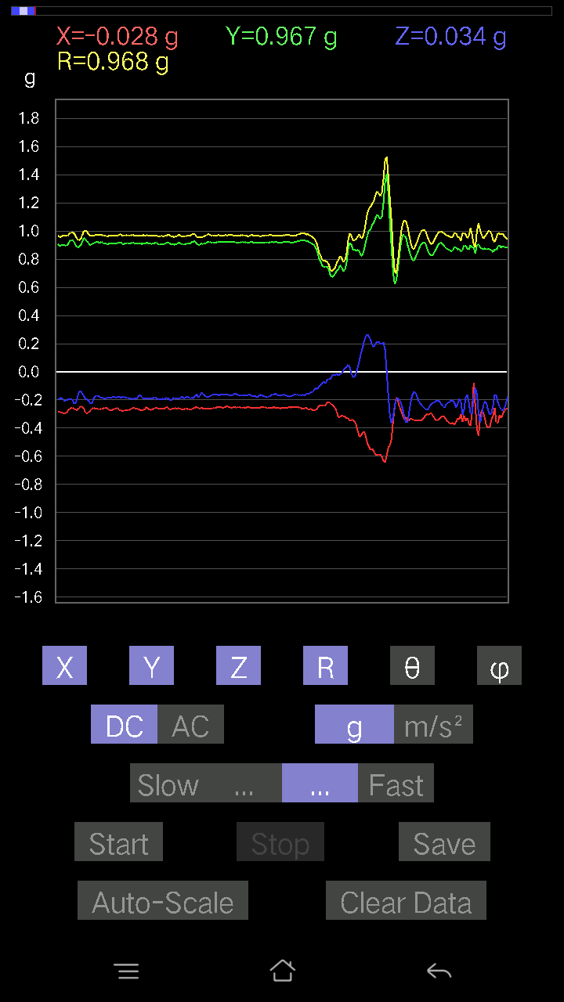
0.036120474 | 0.9839604 | 87.89624 | 88.74845
0.043930303 | 0.9831925 | 87.4391 | 89.08881
-0.08590815 | 0.8883115 | 95.54972 | 92.21475
0.1581491 | 0.9487042 | 80.40399 | 86.11035
0.08395569 | 0.97364885 | 85.05336 | 85.0927
0.06443111 | 1.0239363 | 86.39228 | 85.12272
0.20500809 | 1.0911769 | 79.17103 | 87.75528
-0.17572121 | 1.0233158 | 99.887695 | 92.05333
0.025381953 | 1.0040059 | 88.55137 | 89.10831
0.13276714 | 0.9624812 | 82.07119 | 88.18076
0.045882765 | 0.8913409 | 87.04933 | 87.54866
0.07224095 | 0.8684061 | 85.228165 | 86.70186
0.12593354 | 0.92810476 | 82.20154 | 85.49399
0.055645052 | 0.92618406 | 86.5556 | 87.337
0.01952458 | 0.94728875 | 88.81899 | 88.99595
0.027334413 | 0.9944765 | 88.42496 | 88.593216
0.0302631 | 1.0080155 | 88.27958 | 89.22278
0.017572122 | 1.0066499 | 88.999794 | 89.83328
0.045882765 | 0.99702096 | 87.36233 | 88.82055
0.04490653 | 0.9628123 | 87.3267 | 88.894936
0.07224095 | 0.9826748 | 85.78412 | 87.60217
0.08005078 | 0.971104 | 85.27158 | 86.993286
0.10055158 | 0.93439645 | 83.822365 | 86.68658
0.127886 | 0.8910816 | 81.74855 | 86.89053
0.107385196 | 0.8926946 | 83.090965 | 86.40004
0.032215554 | 0.9306678 | 88.01628 | 87.714195
0.07907455 | 0.9880335 | 85.409584 | 84.99582
0.077122085 | 1.0020633 | 85.58596 | 84.67379
-0.01854835 | 1.0223285 | 91.03959 | 84.95915
0.01952458 | 1.0051699 | 88.88701 | 86.04524
0.032215554 | 0.9852753 | 88.12627 | 86.64688
0.052716363 | 0.9933987 | 86.95808 | 85.484535
0.02831064 | 0.9855306 | 88.35388 | 84.82613
0.029286869 | 0.9922541 | 88.30864 | 83.78436
0.006833603 | 0.97247404 | 89.597374 | 82.675224
0.032215554 | 0.95968276 | 88.07628 | 85.91438
0.027334413 | 0.90985066 | 88.27842 | 87.969955
0.07224095 | 0.9308644 | 85.54901 | 85.71686
0.0741934 | 0.98467636 | 85.67878 | 84.40844
0.0605262 | 1.015435 | 86.582794 | 83.19667
0.041977845 | 1.0112389 | 87.620895 | 83.843216
0.054668825 | 0.99087244 | 86.83725 | 84.05314
0.09176553 | 0.9769512 | 84.61023 | 83.545494
0.06638357 | 0.97295904 | 86.08775 | 83.53254
0.043930303 | 1.0003433 | 87.48303 | 83.94412
0.023429496 | 1.017574 | 88.68066 | 85.59708
...

第十三次
...
File |  | 2016-12-02 | 09-38-15
0.10543273 | 0.9752533 | 83.79374 | 89.0192
0.09274176 | 0.9776386 | 84.556564 | 87.52792
0.0741934 | 0.96188486 | 85.57619 | 88.42506
0.08297946 | 0.968491 | 85.08492 | 88.318726
0.0741934 | 0.9616352 | 85.57504 | 89.12488
0.06833603 | 0.96121633 | 85.92322 | 89.06654
0.08005078 | 0.96889985 | 85.2608 | 89.188995
0.07907455 | 0.96403694 | 85.29506 | 88.893814
0.09176553 | 0.96028435 | 84.5164 | 88.94667
0.088836834 | 0.9501526 | 84.635155 | 89.586105
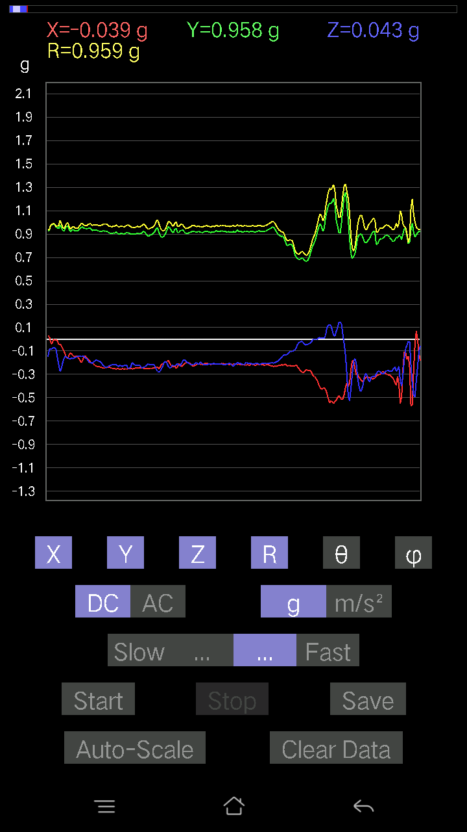
0.077122085 | 0.9715956 | 85.44726 | 89.1337
0.09469421 | 0.9771604 | 84.43888 | 88.734634
0.09664667 | 0.97251767 | 84.29665 | 88.67047
0.07028849 | 0.9756827 | 85.86881 | 87.64277
0.025381953 | 0.928112 | 88.432884 | 88.4323
0.22258021 | 0.9693914 | 76.726 | 85.90594
0.11031388 | 0.963261 | 83.42399 | 86.13927
0.04002539 | 0.96877444 | 87.632126 | 88.15053
0.11519502 | 1.0131687 | 83.47148 | 90.833534
0.008786061 | 1.0408802 | 89.51636 | 91.074844
0.02831064 | 1.0529189 | 88.45926 | 88.99025
0.084931925 | 0.9481405 | 84.86071 | 88.51905
0.12495731 | 0.90418047 | 82.05633 | 86.93797
0.1718163 | 0.87786007 | 78.71311 | 86.293976
0.16986385 | 0.86328727 | 78.652214 | 89.60349
0.099575356 | 0.89109814 | 83.58411 | 89.242
0.12593354 | 0.92147225 | 82.14506 | 89.38724
0.090789296 | 0.93581724 | 84.43263 | 86.21389
0.06931226 | 0.9828164 | 85.95591 | 88.74471
0.03904916 | 1.0100504 | 87.784355 | 85.728806
0.036120474 | 1.033584 | 87.997284 | 85.609604
0.1044565 | 1.0328106 | 84.19529 | 86.02298
0.04002539 | 1.0093066 | 87.727264 | 87.3924
0.061502427 | 1.0150477 | 86.52628 | 86.57519
0.10640897 | 1.0022316 | 83.905304 | 85.73044
0.123004854 | 0.96068263 | 82.64371 | 84.82683
0.07809832 | 0.9494031 | 85.281494 | 85.32472
0.09664667 | 0.971211 | 84.288956 | 85.596855
0.11617125 | 0.9617412 | 83.06215 | 87.47991
0.11226633 | 0.96150875 | 83.294815 | 88.88703
0.08590815 | 0.9471433 | 84.79598 | 88.81392
0.058573738 | 0.966765 | 86.526474 | 88.20285
0.088836834 | 0.9559844 | 84.66798 | 89.58865
0.071264714 | 0.9389247 | 85.64704 | 89.70128
0.043930303 | 1.0002766 | 87.482864 | 86.75186
0.005857374 | 1.0122215 | 89.66845 | 83.40961
0.02831064 | 0.94635874 | 88.28572 | 83.12435
0.027334413 | 0.89909047 | 88.257805 | 83.70105
-0.0019524579 | 0.87476933 | 90.127884 | 89.29663
-0.04881145 | 0.8321921 | 93.362564 | 92.761536
-0.043930303 | 0.9277309 | 92.71411 | 88.67199
0.03807293 | 0.9098004 | 87.60161 | 89.01542
0.0976229 | 0.88111097 | 83.63884 | 86.16468
-0.0039049159 | 0.914712 | 90.2446 | 81.2213
-0.054668825 | 0.92290205 | 93.39595 | 79.86893
-0.054668825 | 0.88761073 | 93.531136 | 80.86983
...

第十四次
...
File |  | 2016-12-02 | 09-38-47
0.09859913 | 0.9715059 | 84.174965 | 87.39481
0.114218794 | 0.96977925 | 83.23611 | 86.86205
0.1044565 | 0.9473476 | 83.66958 | 88.158134
0.117147475 | 0.95328146 | 82.941154 | 87.27931
0.12202863 | 0.95698625 | 82.67407 | 87.05225
0.1044565 | 0.942743 | 83.638535 | 87.730865
0.10543273 | 0.96716666 | 83.74164 | 87.67219
0.10348027 | 0.9957158 | 84.03474 | 86.94862
0.111290105 | 0.9954875 | 83.58122 | 87.05853
0.10933765 | 0.98210096 | 83.60799 | 87.764366
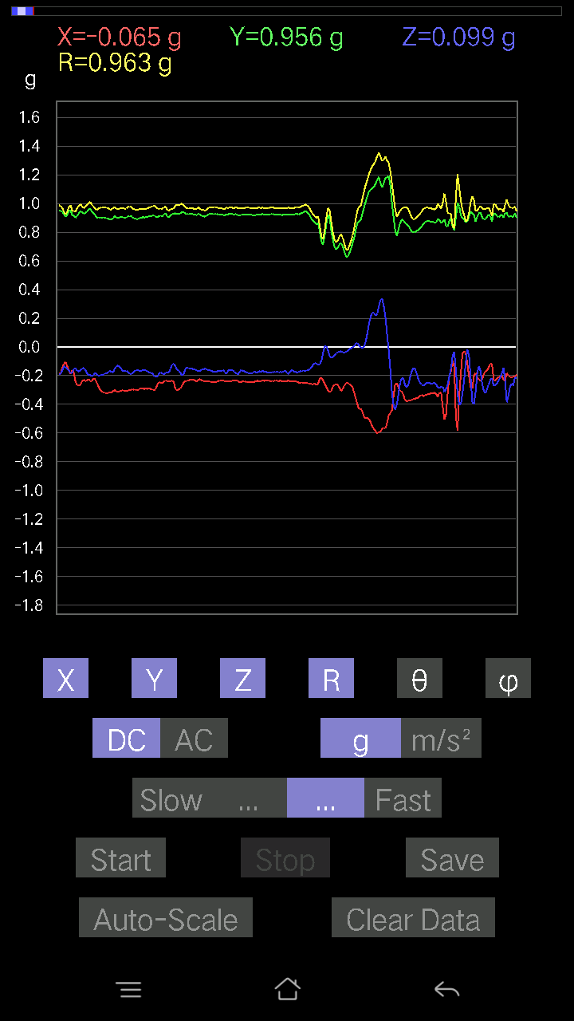
0.1044565 | 0.972502 | 83.83396 | 86.93248
0.0605262 | 0.97250885 | 86.43177 | 87.11745
0.17767367 | 0.99828374 | 79.747925 | 85.38294
0.07028849 | 0.99288005 | 85.94049 | 88.19245
0.071264714 | 1.0161456 | 85.97841 | 88.56515
0.06931226 | 1.0077624 | 86.056175 | 87.6627
0.052716363 | 0.95379376 | 86.831635 | 88.1202
0.119099945 | 0.9337884 | 82.67226 | 86.55552
0.13862452 | 0.8997151 | 81.13679 | 85.65438
0.16693515 | 0.8809903 | 79.077225 | 87.15374
0.12886222 | 0.9209814 | 81.95688 | 86.13288
0.119099945 | 0.9843216 | 83.050354 | 87.59499
0.067359805 | 1.0222843 | 86.22196 | 86.54338
0.08102701 | 1.0221323 | 85.45325 | 86.70446
0.07809832 | 1.0055603 | 85.545555 | 86.482834
0.061502427 | 0.9939593 | 86.45249 | 86.21968
0.0370967 | 1.0067799 | 87.88835 | 85.21327
0.08981306 | 1.0060039 | 84.87798 | 84.12833
0.12886222 | 0.97897035 | 82.43619 | 84.80557
0.07907455 | 0.9797829 | 85.37084 | 85.298195
0.08005078 | 0.9700362 | 85.266365 | 88.66913
0.09274176 | 0.93988746 | 84.33723 | 89.28235
0.084931925 | 0.9478987 | 84.85939 | 89.289024
0.008786061 | 0.9626856 | 89.47707 | 83.12723
-0.00976229 | 0.9892052 | 90.56545 | 85.4148
0.011714748 | 1.0089221 | 89.33472 | 85.337654
0.11617125 | 0.9877904 | 83.24597 | 83.82983
0.10933765 | 0.89205116 | 82.95962 | 87.47202
-0.19817449 | 0.74700975 | 105.38421 | 85.02353
-0.041001618 | 0.93473506 | 92.51405 | 81.88684
0.11031388 | 0.86946994 | 82.71096 | 88.183754
0.1483868 | 0.8826175 | 80.321396 | 86.97707
0.04783522 | 1.0013584 | 87.26192 | 81.01575
0.021477038 | 1.0220503 | 88.79591 | 85.17726
0.04002539 | 1.0463089 | 87.80768 | 89.893005
0.041001618 | 1.0600239 | 87.78325 | 90.369644
0.06345488 | 1.0630605 | 86.577934 | 90.15813
0.06931226 | 1.055658 | 86.235374 | 90.4248
0.04002539 | 1.0424092 | 87.79947 | 89.838905
0.041001618 | 0.9847311 | 87.61366 | 87.66849
0.045882765 | 0.9298856 | 87.171745 | 86.92707
0.025381953 | 0.8905333 | 88.36674 | 85.471176
0.01854835 | 0.87712586 | 88.78829 | 85.91438
0.027334413 | 0.88651323 | 88.233086 | 86.52604
0.034168016 | 0.9295473 | 87.89346 | 88.07279
0.002928687 | 0.95958 | 89.82513 | 87.49272
...

第十五次
...
File |  | 2016-12-02 | 09-40-28
0.08297946 | 0.9764609 | 85.12514 | 97.08936
0.07809832 | 0.9796302 | 85.4274 | 96.42875
0.09274176 | 0.9784148 | 84.5609 | 95.57917
0.08590815 | 0.9550538 | 84.8392 | 96.541504
0.09469421 | 0.93292457 | 84.1743 | 96.2803
0.111290105 | 0.9223401 | 83.06977 | 96.427895
0.10933765 | 0.93314105 | 83.2711 | 96.593475
0.10543273 | 0.9312145 | 83.49899 | 97.33497
-0.031239327 | 0.93490124 | 91.91487 | 99.501686
0.27724904 | 1.0313715 | 74.40618 | 93.21106
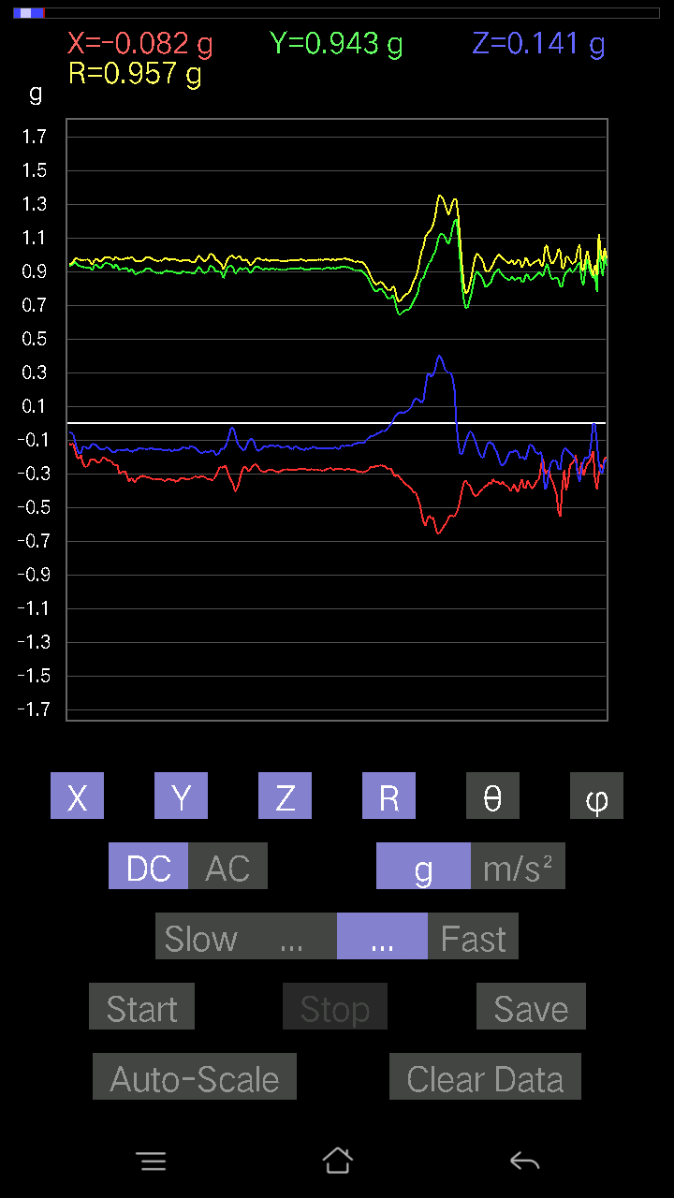
0.0156196635 | 0.9745504 | 89.08165 | 98.17881
0.09274176 | 0.99676424 | 84.661316 | 97.46056
0.13179092 | 1.0256641 | 82.61747 | 96.1155
0.088836834 | 1.0142757 | 84.97523 | 96.65809
0.1044565 | 1.0189109 | 84.11582 | 95.74903
0.12398108 | 0.9966672 | 82.85414 | 95.09714
0.14057697 | 0.9737467 | 81.69937 | 94.474396
0.08981306 | 0.9609888 | 84.63737 | 96.38538
0.09274176 | 0.9499796 | 84.397575 | 97.117676
0.09274176 | 0.9353466 | 84.30964 | 98.86953
0.07516963 | 0.9444802 | 85.4351 | 96.609184
0.07224095 | 0.9393768 | 85.589424 | 101.23966
0.111290105 | 0.91742516 | 83.03246 | 99.87633
0.15033926 | 0.9280755 | 80.67756 | 98.82974
0.13179092 | 0.94500333 | 81.98335 | 98.09629
0.127886 | 0.995274 | 82.61747 | 95.73315
0.11519502 | 1.0453868 | 83.67352 | 92.85434
0.15033926 | 1.1268901 | 82.33327 | 89.74958
0.08981306 | 1.1537788 | 85.53544 | 91.26439
0.02831064 | 0.9892404 | 88.360054 | 92.433044
-0.11324256 | 0.79480445 | 98.19129 | 101.01711
0.18255483 | 0.9003282 | 78.30132 | 90.8248
0.14545812 | 1.0286225 | 81.87052 | 89.2859
0.119099945 | 1.0338763 | 83.38499 | 89.94553
0.059549972 | 0.99111575 | 86.55538 | 91.63981
0.04002539 | 0.93034726 | 87.53426 | 94.6387
0.04490653 | 0.94773734 | 87.28414 | 96.75126
0.049787678 | 0.9834087 | 87.09801 | 96.793015
0.16400647 | 1.0349842 | 80.88232 | 94.87728
0.062478654 | 0.97451425 | 86.3241 | 97.78848
0.11519502 | 0.96027833 | 83.11021 | 97.59077
0.10933765 | 0.952826 | 83.41074 | 97.16899
0.11324256 | 0.9776011 | 83.34808 | 96.117546
0.034168016 | 0.9785234 | 87.99894 | 96.64969
0.06443111 | 0.9793343 | 86.227745 | 95.733376
0.11031388 | 0.9751394 | 83.50444 | 94.04449
0.11617125 | 0.95722467 | 83.02925 | 92.94472
0.11031388 | 0.9408148 | 83.26637 | 93.774254
0.111290105 | 0.9494252 | 83.2684 | 94.39416
0.088836834 | 0.9637724 | 84.71119 | 95.19443
0.07224095 | 0.98249876 | 85.78336 | 95.54587
0.09274176 | 0.9480761 | 84.38629 | 96.11761
0.10640897 | 0.9623074 | 83.65143 | 94.97734
0.10055158 | 0.9714602 | 84.05892 | 94.28771
0.09664667 | 0.9724074 | 84.296005 | 94.57162
0.09664667 | 0.9867092 | 84.37895 | 94.333176
...

第十六次
...
File |  | 2016-12-02 | 09-41-05
0.10640897 | 0.9526169 | 83.58658 | 87.8133
0.13276714 | 0.9613616 | 82.0619 | 87.00265
0.13764828 | 0.9522041 | 81.68834 | 87.20874
0.11519502 | 0.9658182 | 83.14991 | 87.08225
0.107385196 | 0.99634343 | 83.81268 | 86.72307
0.102504045 | 0.9946452 | 84.08483 | 86.94561
-0.102504045 | 0.9102214 | 96.46605 | 91.79378
0.16400647 | 0.9870004 | 80.43499 | 85.57044
0.15912533 | 0.9575756 | 80.43449 | 86.08742
0.16107778 | 0.95373625 | 80.276634 | 85.53284
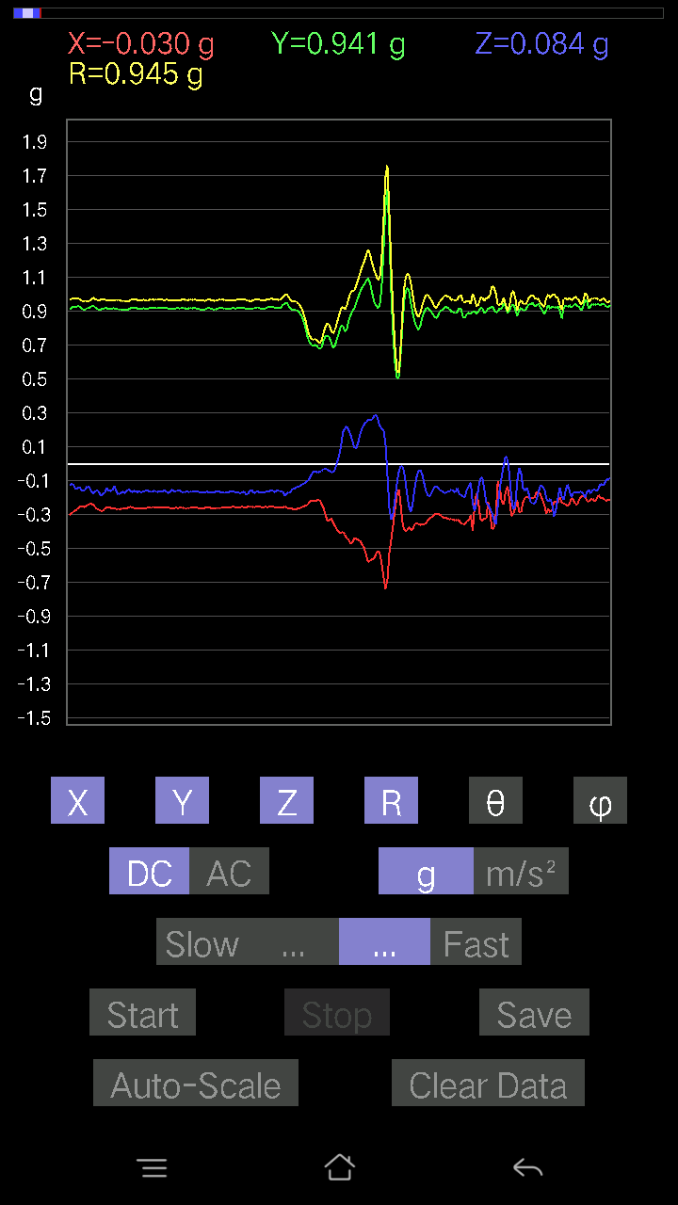
0.26065314 | 0.97643495 | 74.51752 | 87.5027
0.107385196 | 0.9414452 | 83.45035 | 89.28235
-0.035144243 | 0.99163437 | 92.03103 | 89.04046
0.14741059 | 1.023663 | 81.72045 | 87.956566
0.1044565 | 0.9540899 | 83.71449 | 86.87251
0.14545812 | 0.94776547 | 81.171646 | 85.21652
0.16791138 | 0.96818286 | 80.012726 | 84.35945
0.13471961 | 0.9662794 | 81.98566 | 84.731476
0.13081467 | 0.968919 | 82.240746 | 85.217
0.1415532 | 0.9550578 | 81.47655 | 86.80046
0.16595893 | 0.91809136 | 79.58567 | 87.39744
0.18743597 | 0.8911302 | 77.85801 | 88.26624
0.19036464 | 0.87640905 | 77.454796 | 86.86006
0.18938842 | 0.9008219 | 77.86361 | 86.05918
0.13667206 | 0.9039464 | 81.303825 | 86.93128
0.09176553 | 0.94633096 | 84.435295 | 86.49405
0.10543273 | 1.0274221 | 84.110016 | 84.46368
0.114218794 | 1.0252068 | 83.60337 | 85.218124
0.17279254 | 1.050719 | 80.534615 | 81.87753
0.13862452 | 1.0166519 | 82.16308 | 82.14479
0.13960074 | 0.9703706 | 81.72854 | 81.16969
0.15033926 | 0.9193367 | 80.58814 | 82.45426
0.20988922 | 0.9330574 | 77.00019 | 81.47836
0.12690976 | 0.95474243 | 82.36131 | 80.85836
-0.00976229 | 0.9641709 | 90.58013 | 83.89686
0.026358182 | 1.0145782 | 88.51132 | 85.69435
0.062478654 | 1.0409741 | 86.559074 | 85.41964
0.16400647 | 0.9919702 | 80.48336 | 84.79004
0.19817449 | 0.9816589 | 78.35325 | 81.88635
0.16888762 | 0.9570022 | 79.83546 | 81.77753
0.08981306 | 0.9874657 | 84.78156 | 79.995316
0.111290105 | 0.95956355 | 83.33985 | 82.52558
0.12690976 | 0.98977774 | 82.633224 | 81.70873
0.10152781 | 1.0045643 | 84.19941 | 82.083595
0.09567044 | 1.0218414 | 84.627785 | 80.555756
0.15326795 | 0.9440644 | 80.65673 | 82.47281
0.20988922 | 0.94500077 | 77.16731 | 80.1784
0.19817449 | 0.9809945 | 78.34525 | 79.28378
0.13764828 | 1.0133587 | 82.19317 | 79.74997
0.16498269 | 0.97332484 | 80.241005 | 81.985344
0.16791138 | 0.97423214 | 80.07537 | 81.812195
0.15229172 | 0.9665928 | 80.93498 | 83.77629
0.119099945 | 0.9835234 | 83.044685 | 84.83669
0.0741934 | 0.9699345 | 85.612976 | 86.70147
0.174745 | 0.98200583 | 79.7498 | 84.31821
0.19622204 | 0.99723935 | 78.65214 | 81.67573
...

第十七次
...
File |  | 2016-12-02 | 09-41-38
0.1181237 | 0.9898601 | 83.14635 | 87.83678
0.11031388 | 0.97577685 | 83.5087 | 89.07688
0.11324256 | 0.9633956 | 83.24955 | 89.70768
0.107385196 | 0.9755835 | 83.68049 | 88.67314
0.09567044 | 0.9736665 | 84.36114 | 88.094696
0.08981306 | 0.9723109 | 84.69999 | 87.80406
0.09664667 | 0.96253264 | 84.2373 | 87.42926
0.09274176 | 0.9577807 | 84.44335 | 88.18076
0.082003236 | 0.96089154 | 85.10438 | 87.83782
0.08005078 | 0.97122085 | 85.272156 | 88.20828
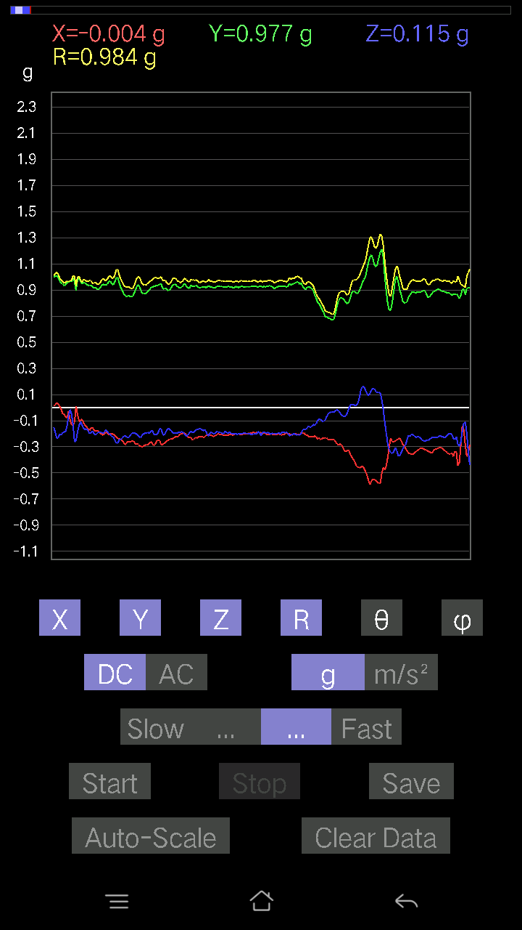
0.06833603 | 0.97213244 | 85.96907 | 88.50015
0.055645052 | 0.9618873 | 86.68359 | 87.90262
0.041001618 | 0.97600055 | 87.59231 | 87.59018
0.14350566 | 0.9899545 | 81.664925 | 87.02923
0.09664667 | 0.9640547 | 84.24642 | 88.07531
0.084931925 | 0.9846609 | 85.0518 | 87.60456
0.2362474 | 1.0582597 | 77.10051 | 85.22285
0.041001618 | 0.9762393 | 87.592896 | 89.08243
0.062478654 | 0.96851563 | 86.3013 | 89.53701
0.12690976 | 0.9603067 | 82.40584 | 89.353615
0.09176553 | 0.95959884 | 84.512474 | 88.24301
0.042954076 | 0.96268755 | 87.44267 | 86.21687
0.0078098318 | 0.93657047 | 89.52222 | 85.99523
0.10836142 | 0.9338481 | 83.336525 | 85.35154
0.12983845 | 0.9394235 | 82.05567 | 87.29371
0.12983845 | 0.93882275 | 82.05056 | 88.25519
0.09469421 | 0.97985286 | 84.45421 | 87.418274
0.06345488 | 0.9961952 | 86.347946 | 87.016785
0.077122085 | 0.9858782 | 85.51335 | 86.58341
0.036120474 | 0.9591176 | 87.84172 | 87.72339
0.052716363 | 0.9514949 | 86.823975 | 88.94018
0.0370967 | 0.97460616 | 87.81861 | 87.98944
0.031239327 | 1.0155545 | 88.23725 | 86.63677
0.02831064 | 1.0353063 | 88.433044 | 86.376465
0.058573738 | 0.964618 | 86.51873 | 82.1328
0.17376876 | 0.8920303 | 78.76688 | 88.65738
0.12007617 | 0.9181318 | 82.48515 | 85.87936
0.067359805 | 0.97254515 | 86.028435 | 85.67204
0.073217176 | 0.982245 | 85.725174 | 88.458015
0.036120474 | 0.9660199 | 87.857155 | 87.6237
0.041001618 | 0.9596093 | 87.551155 | 87.315315
0.058573738 | 0.9546352 | 86.482285 | 87.35745
0.052716363 | 0.9047389 | 86.65966 | 92.91189
0.010738519 | 0.9336802 | 89.34101 | 85.20153
0.093717985 | 0.9486585 | 84.330505 | 89.82225
0.042954076 | 0.99827373 | 87.5339 | 87.98061
0.031239327 | 1.0374632 | 88.27449 | 86.27562
0.08786061 | 1.037555 | 85.14235 | 89.89179
0.07516963 | 1.0110613 | 85.73628 | 87.72491
0.071264714 | 0.9905117 | 85.87415 | 87.45142
0.07614586 | 0.96617335 | 85.47973 | 87.967026
0.088836834 | 0.9115585 | 84.4073 | 88.520134
0.065407336 | 0.86981624 | 85.68748 | 88.12952
0.0605262 | 0.87332505 | 86.0259 | 88.202065
0.077122085 | 0.9038246 | 85.10508 | 88.19845
0.04881145 | 0.924194 | 86.9725 | 86.90758
...

第十八次
...
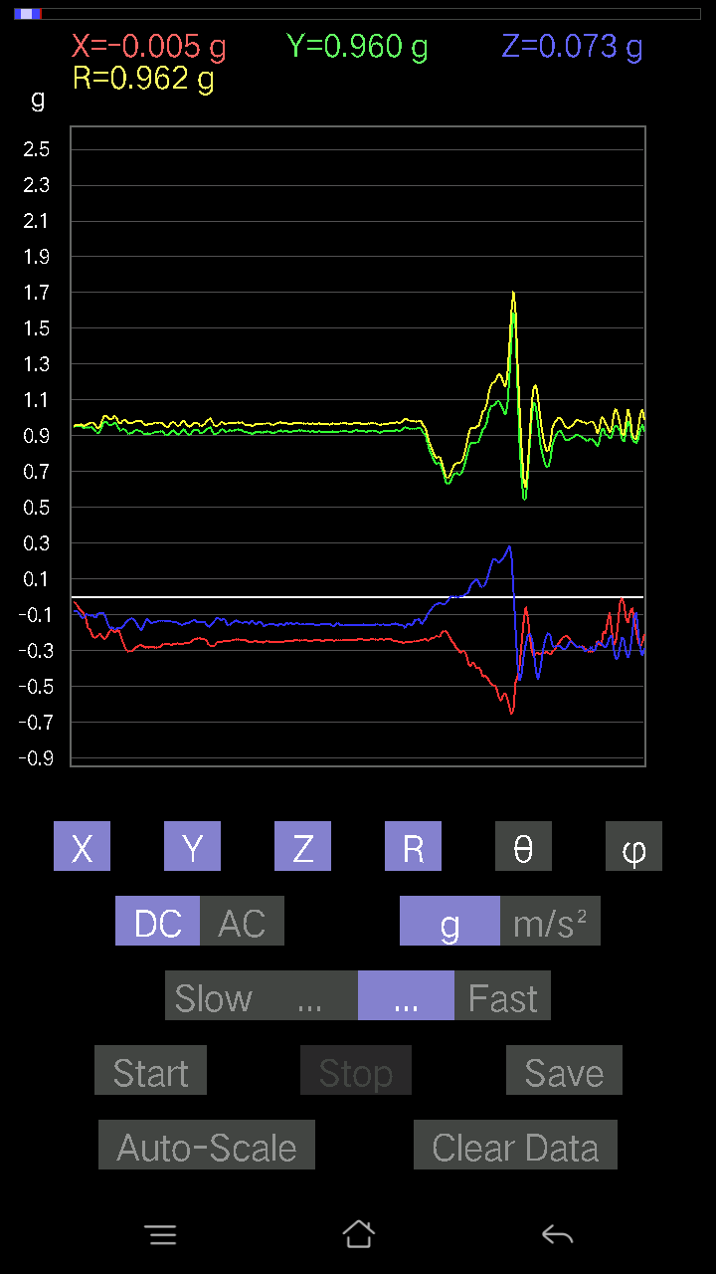
...

第十九次
...
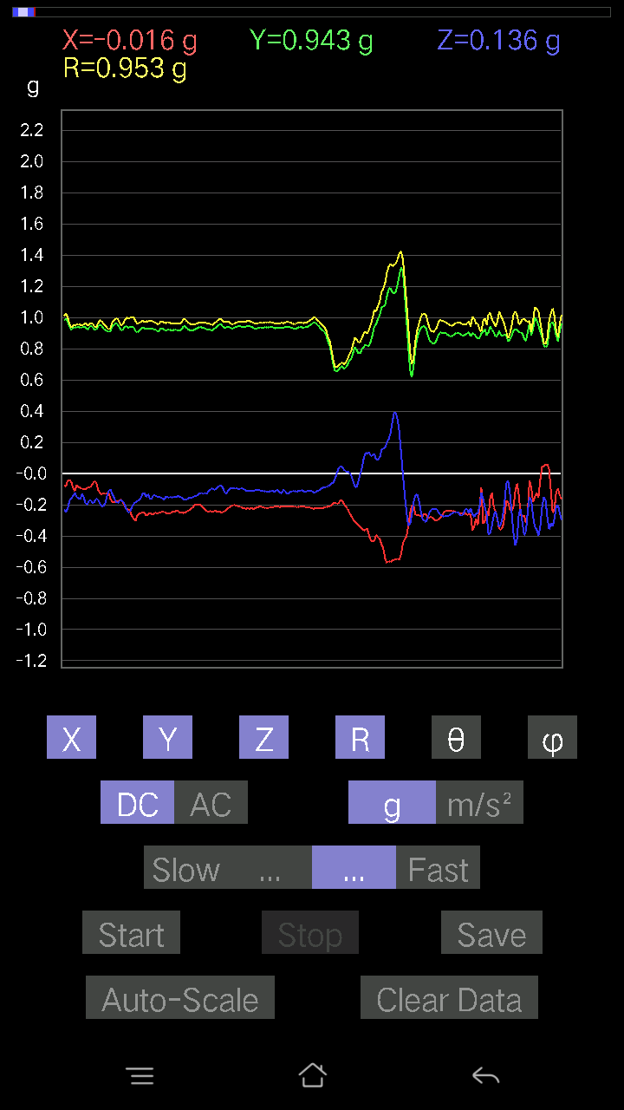
...

第二十次
...



